Лист1
Наименование | Изображение |  | Описание
DH-IPC-HFW5442E-Z4E |  | 235.00 | Цилиндрическая IP-видеокамера > 4 Мп, КМОП-матрица 1/1.8" > RoI, H.265+, H.264+, гибкая настройка сжатия под различные требования к передаче и хранению данных > Максимальный видеопоток 4 Мп (2688×1520) @ 25 к/с, 2 Мп (1920×1080) @ 50 к/с > WDR (140 дБ), "день/ночь", 3D DNR, AWB, AGC, BLC > Мониторинг через веб-интерфейс и ПО DSS, PSS, DMSS > Моторизованный вариофокальный объектив 8 мм ~ 32 мм > 2 тревожных входа, 1 тревожный выход, 1 аудиовход, 1 аудиовыход > Максимальная дальность ИК-подсветки 120 м > MicroSD > Класс защиты IP67, IK10
DH-C2K-P | 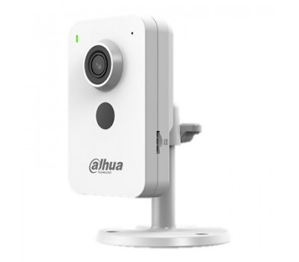 | 34.47 | 1/2.7” CMOS объектив 2.8мм механический ИК-фильтр сжатие: H.265+, H.265, H.264+, H.264, MJPEG 2 потока до 2Мп@25к/с видеоаналитика: SMD Plus (интеллектуальный детектор движения), охрана периметра ИК-подсветка 30м встроенный микрофон+динамик MicroSD до 256Гбайт питание: 12В(DC)/PoE Wi-Fi 2.4ГГц
DH-C4K-P |  | 43.65 | Компактная IP-видеокамера с Wi-Fi 4Мп; 1/3” CMOS; объектив 2.8мм; механический ИК-фильтр; сжатие: H.265+, H.265, H.264+, H.264, MJPEG; 2 потока до 4Мп@25к/с; видеоаналитика: SMD Plus (интеллектуальный детектор движения), охрана периметра; ИК-подсветка 30м; встроенный микрофон+динамик; MicroSD до 256Гбайт; питание: 12В(DC)/PoE; Wi-Fi 2.4ГГц
DH-HAC-HFW1200RLP-IL-T | 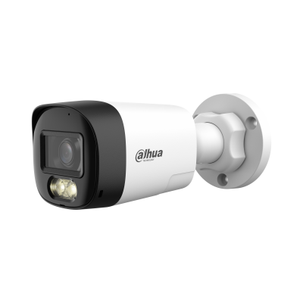 | 21.25 | > * Для использования камеры Smart Dual Light HDCVI необходимо обновить прошивку XVR до версии V4.001.0000004.1.R.220323 или более поздней. > Макс. 30 кадров в секунду при 1080p > Двусторонний разговор > Умный двойной свет > Умный свет+ > 3D NR > 30 м дальность освещения > Фиксированный объектив 3,6 мм (опционально 2,8 мм) > Возможность переключения CVI/CVBS/AHD/TVI > IP67, 12 В постоянного тока
DH-HAC-HDW1200CLQP-IL-A | 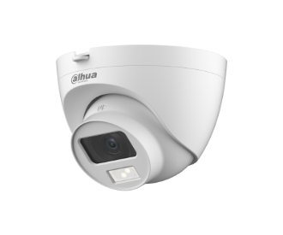 | 13.06 | Уличная купольная HDCVI-видеокамера с интеллектуальной двойной подсветкой 2Мп; CMOS; объектив 2.8мм; механический ИК-фильтр; чувствительность 0.01лк@F2.0; видеовыход: BNC (переключаемый HDCVI/TVI/AHD/CVBS); частота кадров: 25к/c@2Мп; ИК-подсветка до 20м, Led-подсветка 20м; встроенный микрофон; защита: IP67; питание: 12В(DC); корпус: пластик; конструкция быстрого монтажа
DH-HAC-HDW1209TLQP-A-LED | 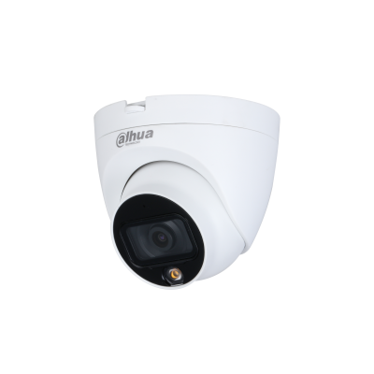 | 20.74 | Уличная купольная HDCVI-видеокамера Full-color Starlight 2Mп; CMOS; объектив 3.6мм; чувствительность 0.005лк@F1.6; видеовыход: BNC (переключаемый HDCVI/TVI/AHD/CVBS); частота кадров: 25к/с@1080p, LED-подсветка до 20м; защита: IP67; питание: 12В(DC); корпус: металл, пластик; конструкция быстрого монтажа
DH-HAC-HDW1500TRQP | 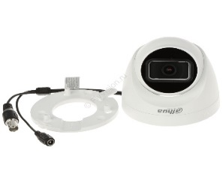 | 14.12 | Купольная HDCVI-видеокамера Starlight 5Мп; 1/2.7” CMOS; объектив 2.8мм; механический ИК-фильтр; чувствительность 0.005лк@F1.6; видеовыход: BNC (переключаемый HDCVI/TVI/AHD/CVBS); частота кадров: 25к/c@5Мп; ИК-подсветка до 25м; встроенный микрофон; защита: IP50; питание: 12В(DC); корпус: пластик; конструкция быстрого монтажа
DH-HAC-HDW1509TLQP-A-LED | 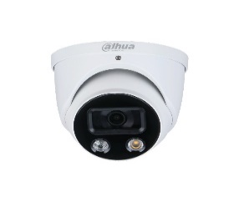 | 28.24 | Уличная купольная HDCVI-видеокамера Full-color Starlight 5Mп; CMOS; объектив 2.8мм; WDR(120дБ); чувствительность 0.001лк@F1.0; видеовыход: BNC (переключаемый HDCVI/TVI/AHD/CVBS); частота кадров: 25к/c@5Мп; LED-подсветка до 20м; встроенный микрофон; защита: IP67; питание: 12В(DC); корпус: металл, пластик
DH-HAC-HFW1200CLP-IL-A | 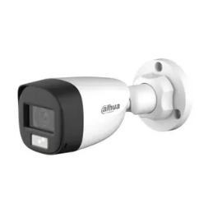 | 13.06 | Уличная цилиндрическая HDCVI-видеокамера с интеллектуальной двойной подсветкой 2Мп; CMOS; объектив 3.6мм; механический ИК-фильтр; чувствительность 0.01лк@F2.0; видеовыход: BNC (переключаемый HDCVI/TVI/AHD/CVBS); частота кадров: 25к/c@2Мп; ИК-подсветка до 20м, Led-подсветка 20м; встроенный микрофон; защита: IP67; питание: 12В(DC); корпус: металл; конструкция быстрого монтажа
DH-HAC-HFW1209CLP-LED | 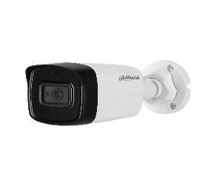 | 15.88 | Уличная цилиндрическая HDCVI-видеокамера с интеллектуальной двойной подсветкой 2Мп; CMOS; объектив 2.8мм; механический ИК-фильтр; чувствительность 0.01лк@F2.0; видеовыход: BNC (переключаемый HDCVI/TVI/AHD/CVBS); частота кадров: 25к/c@2Мп; ИК-подсветка до 20м, Led-подсветка 20м; встроенный микрофон; защита: IP67; питание: 12В(DC); корпус: металл; конструкция быстрого монтажа
DH-HAC-HFW1500CP | 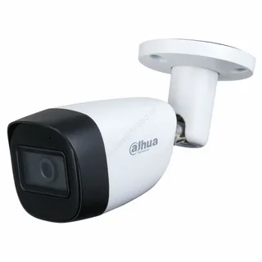 | 19.53 | — Уличная цилиндрическая HDCVI-видеокамера Starlight. — 5Мп. 1/2.7” CMOS. объектив 2.8мм. механический ИК-фильтр. чувствительность 0.005лк@F1.6. видеовыход: BNC (переключаемый HDCVI/TVI/AHD/CVBS). частота кадров: 25к/c@5Мп. ИК-подсветка до 30м. встроенный микрофон на -А в названии. защита: IP67. питание: 12В(DC). корпус: металл. конструкция быстрого монтажа
DH-HAC-ME1500BP-L | 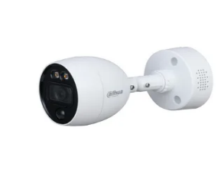 | 17.65 | HDCVI-видеокамера 5 Мп; 5Mп CMOS; 25к/с@5Мп, 25к/с@4Мп, 25к/с@1080P; фиксированный объектив: 2,8мм/3,6мм; дальность ИК: 30м; DWDR, OSD, ICR, SMART IR; CVI/TVI/AHD/CVBS переключаемый выход; встроенный ИК-датчик, встроенные сирена и динамик для активного сдерживания, питание: DC12В; IP67; рабочая температура: -40°~+60°С;
DH-IPC-HDW1230T1-A | 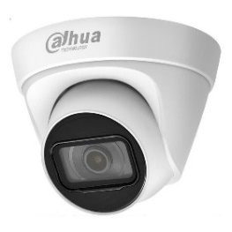 | 24.94 | 2 Мп купольная IP-камера cерии Entry, с поддержкой функции детекции движения, а также PoE. Видеокамера имеет комбинированный корпус из металла и пластика и высокий класс защиты от пыли и воды. Светочувствительная матрица 1/2.8" 2 Мп CMOS c разрешением 1920x1080 пикселей, объектив с фиксированным фокусным расстоянием 2.8 мм.
DH-IPC-HDW1230T1-S5 | 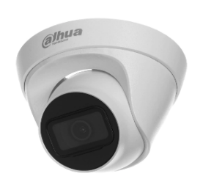 | 22.16 | 2 Мп купольная IP-камера cерии Entry, с поддержкой функции детекции движения, а также PoE. Видеокамера имеет комбинированный корпус из металла и пластика и высокий класс защиты от пыли и воды. Светочувствительная матрица 1/2.8" 2 Мп CMOS c разрешением 1920x1080 пикселей, объектив с фиксированным фокусным расстоянием 2.8 мм.
DH-IPC-HFW1230S1-A | 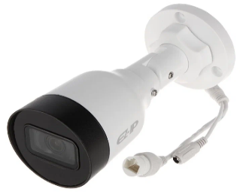 | 24.94 | 2Мп; 1/2.8” CMOS; моторизованный объектив 2.8~12 мм; механический ИК-фильтр; чувствительность 0.008лк@F1.7; сжатие: H.265+, H.265, H.264+, H.264, MJPEG; 2 потока до 2Мп@25к/с; ИК-подсветка до 40м; MicroSD до 256 Гбайт; защита: IP67, IK10; питание: 12В(DC), PoE; корпус: металл
DH-IPC-HFW1230S1 | 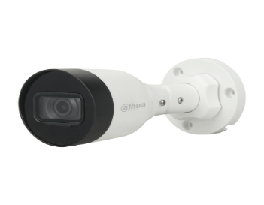 | 22.16 | 2Мп; 1/2.8” CMOS; моторизованный объектив 2.8~12 мм; механический ИК-фильтр; чувствительность 0.008лк@F1.7; сжатие: H.265+, H.265, H.264+, H.264, MJPEG; 2 потока до 2Мп@25к/с; ИК-подсветка до 40м; MicroSD до 256 Гбайт; защита: IP67, IK10; питание: 12В(DC), PoE; корпус: металл
DH-IPC-HFW1239S1-LED-S5 | 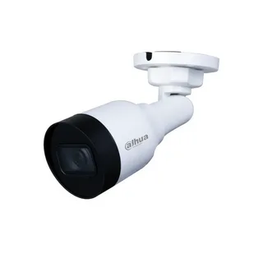 | 44.71 | Уличная цилиндрическая IP-видеокамера Full-color 2Мп; 1/2.8” CMOS; объектив 2.8мм; чувствительность 0.005лк@F1.6 сжатие: H.265+, H.265, H.264+, H.264, MJPEG; 2 потока до 2Мп@25к/с; LED-подсветка до 10м; защита: IP67; питание: 12В(DC), PoE; корпус: металл, пластик
DH-IPC-HFW1239S-A-LED-S5 | 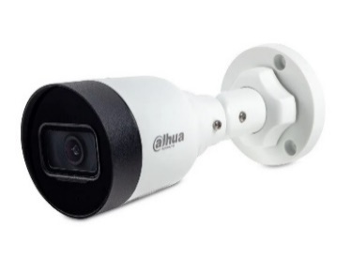 | 38.12 | Уличная цилиндрическая IP-видеокамера с LED-подсветкой до 30м 2Мп; 1/2.8” CMOS; объектив 2.8мм; чувствительность 0.0017лк@F1.0 сжатие: H.265+, H.265, H.264+, H.264, MJPEG; 2 потока до 2Мп@25к/с; DWDR; 3D NR; BLC; Smart подсветка; встроенный микрофон; защита: IP67; питание: 12В(DC), PoE; корпус: металл
DH-IPC-HDW1239V-A-IL | 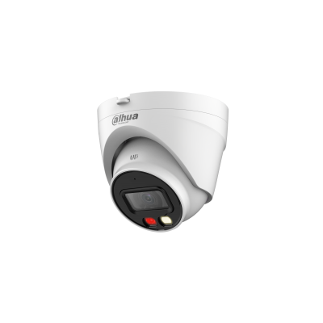 | 30.94 | Купольная IP-видеокамера > 2 Мп, КМОП-матрица 1/2.8", высокая чувствительность, высокое разрешение > Максимальный видеопоток 2 Мп (1920×1080) @ 25 к/с > Кодек H.265, высокая степень сжатия, сверхмалый размер видеопотока > Встроенные светодиодная подсветка теплого спектра и ИК-подсветка, максимальная дальность ИК-подсветки 30 м, максимальная дальность светодиодной подсветки 30 м > Поворот изображения, DWDR, 3D DNR, HLC, BLC, водяные знаки, гибкость применения для различных сценариев RoI, оптимизированные кодеки H.264+/H.265+, гибкая настройка сжатия под различные требования к передаче и хранению данных > Обнаружение аномалий (движение, закрытие объектива, звук; сбой сети, конфликт IP-адресов, несанкционированный доступ) > Встроенный микрофон > Питание 12 В (DC), PoE > Класс защиты IP67 > Поддерживается обнаружение людей
DH-IPC-HFW1239TL1-A-IL | 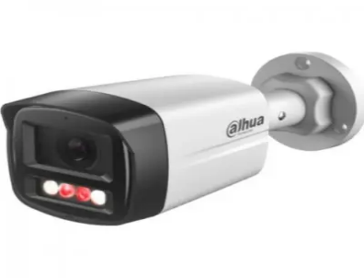 | 28.59 | Профессиональная телекамера IP 2 Мп цилиндрическая построена на матрице 1/2.8" CMOS. Разрешение 1920х1080 - 25 к/с. Формат сжатия H.265+, H.265, H.264+, H.264, MJPEG. Объектив 3.6 мм; двойная подсветка ИК подсветка 30 м, LED подсветка 30 м. Чувствительность 0.005лк. Micro SD до 256ГБ. Функции: обнаружение людей; интеллектуальная двойная подсветка; встроенный микрофон; ONVIF (S/T), CGI; DWDR; 3D NR; BLC, RTMP, P2P; Питание DC 12В/PoE; 8 Вт; Степень защиты IP67; Рабочие условия -40...+60°C; Габариты 199х80х76 мм.
DH-IPC-HFW1230DS-SAW | 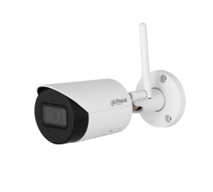 | 40.47 | > 2-мегапиксельный 1/3-дюймовый CMOS-сенсор, обеспечивающий низкую яркость и высокое разрешение изображения. > Выходная мощность макс. 2 МП (1920 × 1080) при 25/30 кадрах в секунду. > Кодек H.265, высокая степень сжатия, сверхнизкая скорость передачи данных. > Встроенный ИК-светодиод. > SMART H.264 +/H.265+, гибкое кодирование, применимое к различным частотам пропускания и средам хранения данных. > > DWDR, 3DNR, BLC, цифровые водяные знаки, применимые к различным сценам мониторинга. > Обнаружение неисправностей: обнаружение движения, подделка видео, обнаружение звука, отсутствие SD-карты, заполнение SD-карты, ошибка SD-карты, отключение сети, конфликт IP-адресов, незаконный доступ, SMD (человеческий фактор). > Поддерживает антенну 2.4G Wi-Fi, дальность действия до 80 метров на открытой местности. > Поддерживает карту microSD емкостью до 256 Гб.Встроенный МИКРОФОН. > Питание 12 В постоянного тока. > Защита IP67.
DH-IPC-HFW1230DS1-SAW | 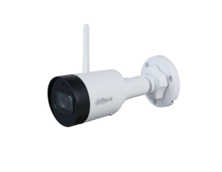 | 32.38 | · 2-мегапиксельная 1/2,8-дюймовая КМОП-матрица, изображение с низкой яркостью и высокой четкостью. · Выводит макс. 2 МП (1920 × 1080) при 25/30 кадрах в секунду. · Кодек H.265, высокая степень сжатия, сверхнизкая скорость передачи данных. · Встроенный ИК-светодиод. · SMART H.264 +/H.265+, гибкое кодирование, применимо к различным полосам пропускания и средам хранения. · DWDR, 3D NR, BLC, цифровые водяные знаки, применимо к различным сценам мониторинга. · Обнаружение аномалий: обнаружение движения, подделка видео, обнаружение звука, отсутствие SD-карты, заполненная SD-карта, ошибка SD-карты, отключение сети, конфликт IP-адресов, несанкционированный доступ, SMD (человек). · Антенна обеспечивает 2,4G Wi-Fi с дальностью действия 80 м. · Поддерживает макс. Карта памяти Micro SD 256 Гб. Встроенный микрофон. · Питание 12 В постоянного тока. · Защита IP67
DH-IPC-HDW1230DT-SAW | 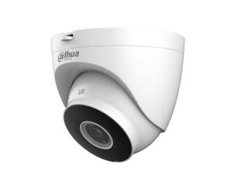 | 32.38 | · 2-мегапиксельная 1/2,8-дюймовая CMOS-матрица, низкая яркость и высокое разрешение изображение. · Выходы макс. 2 МП (1920 × 1080) при 25/30 кадрах в секунду. · Кодек H.265, высокая степень сжатия, сверхнизкая скорость передачи данных. · Встроенный ИК-светодиод. · SMART H.264 +/H.265+, гибкое кодирование, применимое к различным пропускная способность и среды хранения. · DWDR, 3D NR, BLC, цифровые водяные знаки, применимые к различным мониторинг сцен. · Обнаружение аномалий: обнаружение движения, вмешательство в видео, аудио обнаружение, нет SD-карты, SD-карта заполнена, ошибка SD-карты, сеть отключение, конфликт IP-адресов, незаконный доступ и SMD (человек). · Антенна обеспечивает Wi-Fi 2,4G с радиусом действия 120 м. · Поддерживает макс. Карта Micro SD емкостью 256 ГБ. Встроенный микрофон. · Источник питания 12 В постоянного тока. · Защита IP67.
DH-IPC-HDW1239T-A-LED-S5 | 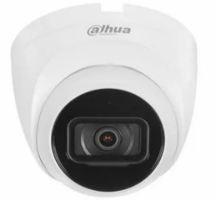 | 34.59 | Уличная купольная IP-видеокамера с LED-подсветкой до 30м 2Мп; 1/2.8” CMOS; объектив 3.6мм; чувствительность 0.0017лк@F1.0 сжатие: H.265+, H.265, H.264+, H.264, MJPEG; 2 потока до 2Мп@25к/с; DWDR; 3D NR; BLC; Smart подсветка; встроенный микрофон; защита: IP67; питание: 12В(DC), PoE; корпус: металл
DH-IPC-HFW1439TL1-A-IL | 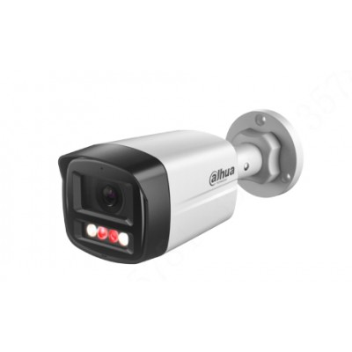 | 37.06 | 4-Мегапиксельная полноцветная камера Netwok с фиксированным фокусным расстоянием · КМОП-сенсор с разрешением 4 МП 1/2.9", низкой яркостью и высокой четкостью изображения. · Максимальное разрешение. 4 МП (2560 × 1440) при 25/30 кадрах в секунду. · Кодек H.265, высокая степень сжатия, сверхнизкая скорость передачи данных. · Встроенный ИК-светодиод и теплый свет обеспечивают максимальное расстояние. Расстояние ИК-подсветки составляет 40 м, а теплого света - 30 м. · WDR, 3D NR, HLC, BLC, цифровые водяные знаки, применимые к различным сценам мониторинга. · РЕНТАБЕЛЬНОСТЬ инвестиций, ИНТЕЛЛЕКТУАЛЬНЫЙ H.264 + / H.265+, гибкое кодирование, применимое к различной пропускной способности и средам хранения. · Обнаружение аномалий: обнаружение движения, подделка видео, обнаружение звука, отключение от сети, конфликт IP-адресов и незаконный доступ. · Встроенный микрофон. · Источник питания 12 В постоянного тока/PoE, · Защита IP67. · Поддерживает обнаружение человека
DH-IPC-HDW1439V-A-IL | 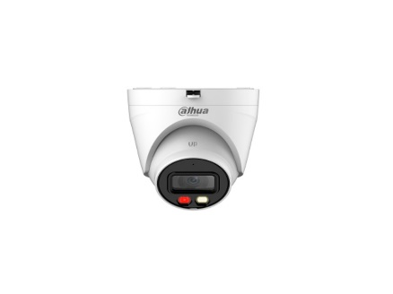 | 37.06 | Полноцветная сетевая камера начального уровня с фиксированным фокусным расстоянием 4 МП 4-мегапиксельная 1/2,9-дюймовая CMOS-матрица, низкая яркость и изображение высокой четкости Выходы макс. 4 МП (2560 × 1440) при 25/30 кадрах в секунду Кодек H.265, высокая степень сжатия, сверхнизкая скорость передачи данных Встроенный ИК-светодиод и теплый свет, макс. Расстояние ИК-подсветки составляет 40 м, расстояние теплого света — 30 м WDR, 3D NR, HLC, BLC, цифровые водяные знаки, применимые к различным сценам наблюдения Окупаемость инвестиций, SMART H.264 +/H.265+, гибкое кодирование, применимое к различной пропускной способности и средам хранения Обнаружение аномалий: обнаружение движения, вмешательство в видео, обнаружение звука, отключение сети, конфликт IP-адресов и незаконный доступ Встроенный микрофон Источник питания 12 В постоянного тока/PoE Защита IP67 Поддерживает обнаружение людей
DH-IPC-HDW1431T1-A | 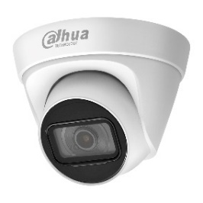 | 33.76 | 4 Мп купольная IP-камера c PoE и технологией обнаружения движения. Видеокамера принадлежит к серии Entry, которая сочетает эстетичный внешний вид, компактные размеры и высокую производительность. Имеет высокий класс защиты от пыли и влаги, комбинированный корпус из металла и пластика, и может устанавливаться в помещениях с неблагоприятными условиями работы.
DH-IPC-HDW1431T1 | 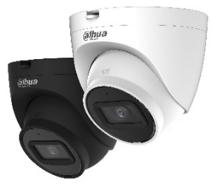 | 29.18 | Уличная купольная IP-видеокамера 4Мп; 1/3” CMOS; моторизованный объектив 2.8~12мм; механический ИК-фильтр; WDR(120дБ); чувствительность 0.03лк@F1.7; сжатие: H.265+, H.265, H.264+, H.264, MJPEG; 2 потока до 4Мп@20к/с; ИК-подсветка до 50м; MicroSD до 256 Гбайт; защита: IP67; питание: 12В(DC), PoE; корпус: металл, пластик
DH-IPC-HDW1439T-A-LED-S4 | 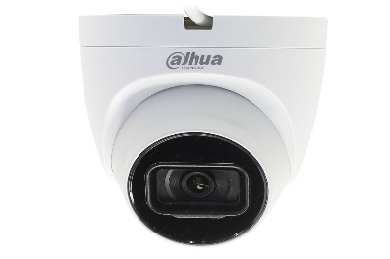 | 44.71 | Уличная купольная IP-видеокамера Full-color 4Мп; 1/3” CMOS; объектив 3.6мм; WDR(120дБ); чувствительность 0.004лк@F1.0 сжатие: H.265+, H.265, H.264+, H.264, MJPEG; 2 потока до 4Мп@25к/с; LED-подсветка до 30м; встроенный микрофон; защита: IP67; питание: 12В(DC), PoE; корпус: металл
DH-IPC-HFW1431S1 | 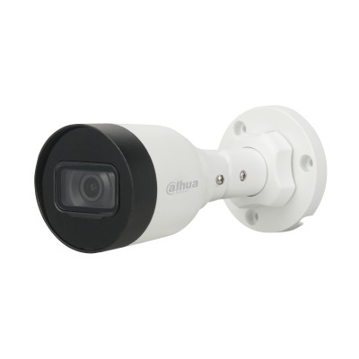 | 30.94 | 4-Мегапиксельная Входная ИК-камера с фиксированным фокусным расстоянием 4 Мп, 1/3 ”CMOS-сенсор изображения, низкая освещенность, высокая четкость изображения > Выводит изображение с разрешением 4 Мп (2560 × 1440) со скоростью 25/30 кадров в секунду и поддерживает максимальное разрешение 4 Мп (2688 × 1520) со скоростью 20 кадров в секунду > Кодек H.265, высокая степень сжатия, сверхнизкая скорость передачи данных > Встроенный ИК-светодиод, макс. ИК-расстояние: 30 м > ROI, SMART H.264/H.265, гибкое кодирование, применимо к различным условиям пропускной способности и хранения > Поворот изображения, WDR, 3D DNR, HLC, BLC, цифровые водяные знаки, применимо к различным сценам мониторинга > Обнаружение аномалий: обнаружение движения, вмешательство в видео, отключение сети, конфликт IP-адресов, несанкционированный доступ, обнаружение напряжения > Поддержка питания 12 В постоянного тока/PoE > IP67, защита
DH-IPC-HFW1430DS-SAW |  | 47.55 | > 4 Мп, КМОП-матрица 1/3", высокая чувствительность, высокое разрешение > Максимальный видеопоток 4 Мп (2560×1440) @ 20 к/с, 3 Мп (2304×1296) @ 25 к/с > Кодек H.265, высокая степень сжатия, сверхмалый размер видеопотока > Встроенная ИК-подсветка > Оптимизированные кодеки H.264+/H.265+, гибкая настройка сжатия под различные требования к передаче и хранению данных > DWDR, 3D DNR, BLC, водяные знаки, гибкость применения для различных сценариев > Обнаружение аномалий (движение, закрытие объектива, звук; отсутствие SD-карты, заполнение SD-карты, ошибка SD-карты; сбой сети, конфликт IP-адресов, несанкционированный доступ, тревога SMD (обнаружение людей) > Антенна для Wi-Fi в диапазоне 2.4 ГГц, до 80 м в пределах прямой видимости > MicroSD до 256 Гбайт; встроенный микрофон > Питание 12 В (DC) > Класс защиты IP67
DH-IPC-HFW1431S1-A | 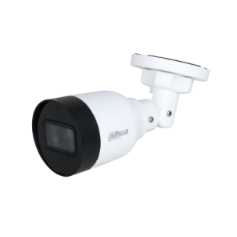 | 33.76 | Уличная цилиндрическая IP-видеокамера 4Мп; 1/3” CMOS; объектив 2.8мм; механический ИК-фильтр; WDR(120дБ); чувствительность 0.03лк@F2.0; сжатие: H.265+, H.265, H.264+, H.264, MJPEG; 2 потока до 4Мп@20к/с; ИК-подсветка до 30м; защита: IP67; питание: 12В(DC), PoE; корпус: металл, пластик
DH-IPC-HFW1431T1P-ZS-S4 | 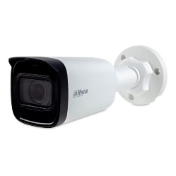 | 82.35 | Уличная цилиндрическая IP-видеокамера 4Мп; 1/3” CMOS; моторизованный объектив 2.8~12мм; механический ИК-фильтр; WDR(120дБ); чувствительность 0.03лк@F1.7; сжатие: H.265+, H.265, H.264+, H.264, MJPEG; 2 потока до 4Мп@20к/с; ИК-подсветка до 50м; MicroSD до 256 Гбайт; защита: IP67; питание: 12В(DC), PoE; корпус: металл, пластик
DH-IPC-HFW1439S-A-LED-S4 |  | 47.24 | Уличная цилиндрическая IP-видеокамера Full-color 4Мп; 1/3” CMOS; объектив 3.6мм; WDR(120дБ); чувствительность 0.004лк@F1.0 сжатие: H.265+, H.265, H.264+, H.264, MJPEG; 2 потока до 4Мп@25к/с; LED-подсветка до 30м; встроенный микрофон; защита: IP67; питание: 12В(DC), PoE; корпус: металл
DH-IPC-HFW1639TC-A-IL | 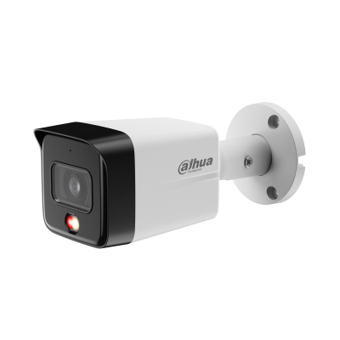 | 43.41 | 6-мегапиксельная интеллектуальная сетевая камера с фиксированным фокусным расстоянием и двумя объективами * Приведенные ниже параметры и технические характеристики применимы только к серии 1639-S6. > 1/2,7-дюймовый КМОП-датчик изображения, низкая яркость и высокое разрешение изображения. > Выводит макс. 6 МП (3200 × 1800) при 20 кадрах в секунду и поддерживает 2688 × 1520 при 25/30 кадрах в секунду. > Кодек H.265, высокая степень сжатия, сверхнизкая скорость передачи данных. > Встроенная многоядерная подсветка, макс. дальность ИК-подсветки составляет 30 м, а макс. дальность теплого света — 30 м. > ROI, SMART H.264+/H.265+, гибкое кодирование, применимое к различным полосам пропускания и средам хранения. > Режим вращения, DWDR, 3D NR, HLC, BLC, цифровые водяные знаки, применимые к различным сценам мониторинга. > Встроенный микрофон. > Источник питания 12 В постоянного тока/PoE, прост в установке. > Степень защиты IP67. > Поддерживает обнаружение человека.
DH-IPC-HFW1839TC-A-IL |  | 55.76 | 1/2.7” CMOS Объектив 2.8 мм Механический ИК-фильтр Чувствительность 0.008лк@F1.6 Сжатие: H.265+, H.265, H.264+, H.264, MJPEG 2 потока до 8Мп@20к/с Видеоаналитика: детектор человека Встроенный микрофон Защита: IP67 Питание: 12В(DC), PoE Корпус: металл, пластик
DH-IPC-HDW1839T-A-IL | 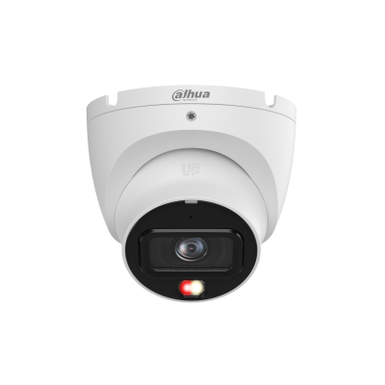 | 55.76 | > 8 Мп, КМОП-матрица 1/2.7", высокая чувствительность, высокое разрешение > Максимальный видеопоток 8 Мп (3840×2160) @ 20 к/с, 4 Мп (2688×1520) @ 25 к/с > Кодек H.265, высокая степень сжатия, сверхмалый размер видеопотока > Встроенная многокомпонентная подсветка, максимальная дальность ИК-подсветки 30 м, максимальная дальность подсветки теплого спектра 30 м > Поворот изображения, DWDR, 3D DNR, HLC, BLC, водяные знаки, гибкость применения для различных сценариев > RoI, оптимизированные кодеки H.264+/H.265+, гибкая настройка сжатия под различные требования к передаче и хранению данных > Встроенный микрофон > Питание 12 В (DC), PoE, удобство монтажа > Класс защиты IP67 > Обнаружение людей
DH-IPC-HFW2431DG-4G-SP- EAU-B | 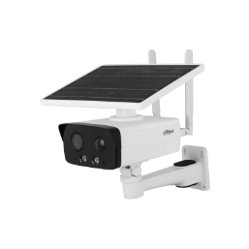 | 217.53 | 4-Мегапиксельный КМОП-сенсор 1/3 " с низкой яркостью и высокой четкостью изображения. > Максимальный выходной сигнал. 4 МП (2688 × 1520) при 25/30 кадрах в секунду. > Кодек H.265, высокая степень сжатия, сверхнизкая скорость передачи данных. > Встроенный теплый свет / ИК-светодиод. > Связь звуковой и световой сигнализации. При срабатывании сигнализации звук и свет будут связаны. > Встроенный высокопроизводительный модуль 4G, который подходит для всех мобильных сетей. Установка больше не ограничивается проводными сетями. Пожалуйста, протестируйте локальную сеть 4G с помощью камеры перед использованием. > Встроенный PIR-датчик, который обнаруживает тело человека с помощью пассивного инфракрасного излучения, чувствительного к температуре тела. > Встроенный чип памяти eMMC объемом 8 ГБ, который защищает ключевые записи от потери. > Вторжение, отключение (поддержка классификации и точного обнаружения транспортных средств и людей). > Обнаружение аномалий: обнаружение движения, подделка видео, обнаружение звука, заполнение SD-карты, ошибка SD-карты, отключение от сети, конфликт IP-адресов и незаконный доступ. > Сигнализация: 1 вход, 1 выход; аудио: 1 вход, 1 выход; RS485: 1 (передает только информацию о солнечной батарее, такую как мощность и уровень заряда батареи), поддерживает карту Micro SD емкостью не более 256 Гб; встроенный микрофон и динамик; поддерживает двусторонний разговор. > Защита IP67.
DH-IPC-HDW2449T-S-IL | 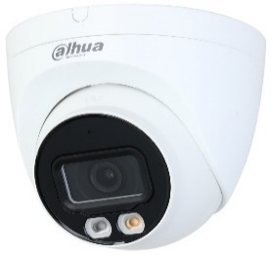 | 32.94 | Уличная купольная IP-видеокамера Full-color с ИИ 4Мп; 1/2.9” CMOS; объектив 2.8мм; WDR(120дБ); чувствительность 0.008лк@F1.6 сжатие: H.265+, H.265, H.264+, H.264, MJPEG; 2 потока до 4Мп@25к/с; видеоаналитика: SMD Plus (Умная детекция движения), пересечение линии, контроль зоны; ИК-подсветка до 30м, LED-подсветка до 30м; встроенный микрофон; MicroSD до 256Гбайт; защита: IP67; питание: 12В(DC), PoE; корпус: металл, пластик
DH-IPC-HDW2849T-S-IL | 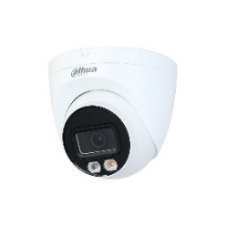 | 77.65 | Уличная купольная IP-видеокамера Full-color с ИИ 8Мп; 1/2.7” CMOS; объектив 2.8мм; механический ИК-фильтр; WDR(120дБ); чувствительность 0.008лк@F1.6; сжатие: H.265+, H.265, H.264+, H.264, MJPEG; 2 потока до 8Мп@20к/с; видеоаналитика: SMD Plus (интеллектуальный детектор движения), пересечение линии, контроль зоны; LED-подсветка до 30м, ИК-подсветка 30м; MicroSD до 256Гбайт; защита: IP67; питание: 12В(DC), PoE; корпус: металл, пластик
DH-IPC-HDW2449T-S-PRO | 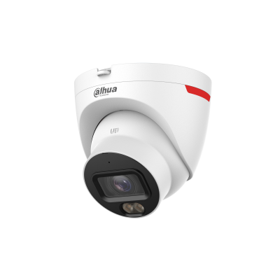 | 64.71 | > 4-мегапиксельная 1/1,8-дюймовая КМОП-матрица, низкая яркость и высокое разрешение изображения. > Выводит макс. 4 МП (2688 × 1520) при 20 кадрах в секунду и поддерживает 2560×1440 (2560 × 1440) при 25/30 кадрах в секунду. > Кодек H.265, высокая степень сжатия, сверхнизкая скорость передачи данных. > Встроенный теплый свет, макс. дальность освещения 30 м. > ROI, SMART H.264+/H.265+, гибкое кодирование, применимое к различным полосам пропускания и средам хранения. > Режим вращения, WDR, 3D NR, HLC, BLC, цифровые водяные знаки, применимые к различным сценам мониторинга. > Интеллектуальный мониторинг: вторжение, обнаружение препятствий (обе функции поддерживают классификацию и точное обнаружение транспортных средств и людей) > Обнаружение аномалий: обнаружение движения, подделка видео, обнаружение звука, отсутствие SD-карты, заполненная SD-карта, ошибка SD-карты, отключение от сети, конфликт IP-адресов, несанкционированный доступ и обнаружение напряжения. > Поддерживает карты памяти Micro SD объемом до 256 ГБ; встроенный микрофон. > Источник питания 12 В постоянного тока/PoE, прост в установке. > Степень защиты IP67. > SMD Плюс
DH-IPC-HFW2449TL-S-PRO | 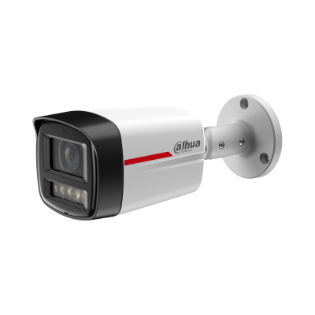 | 59.29 | > 4-мегапиксельная 1/1,8-дюймовая КМОП-матрица, низкая яркость и высокое разрешение изображения. > Выводит макс. 4 МП (2688 × 1520) при 20 кадрах в секунду и поддерживает 2560×1440 (2560 × 1440) при 25/30 кадрах в секунду. > Кодек H.265, высокая степень сжатия, сверхнизкая скорость передачи данных. > Встроенный теплый свет, макс. дальность освещения 50 м. > ROI, SMART H.264+/H.265+, гибкое кодирование, применимое к различным полосам пропускания и средам хранения. > Режим вращения, WDR, 3D NR, HLC, BLC, цифровые водяные знаки, применимые к различным сценам мониторинга. > Интеллектуальный мониторинг: вторжение, обнаружение препятствий (обе функции поддерживают классификацию и точное обнаружение транспортных средств и людей) > Обнаружение аномалий: обнаружение движения, подделка видео, обнаружение звука, отсутствие SD-карты, заполненная SD-карта, ошибка SD-карты, отключение от сети, конфликт IP-адресов, несанкционированный доступ и обнаружение напряжения. > Поддерживает карты памяти Micro SD объемом до 256 ГБ; встроенный микрофон. > Источник питания 12 В постоянного тока/PoE, прост в установке. > Степень защиты IP67. > SMD Плюс
DH-IPC-HFW2441T-ZS |  | 96.47 | Уличная цилиндрическая IP-видеокамера с ИИ 4Мп; 1/2.9” CMOS; моторизованный объектив 2.7~13.5мм; механический ИК-фильтр; WDR(120дБ); чувствительность 0.008лк@F1.5; сжатие: H.265+, H.265, H.264+, H.264, MJPEG; 2 потока до 4Мп@25к/с; видеоаналитика: SMD Plus (интеллектуальный детектор движения), охрана периметра, пересечение линии, контроль зоны; ИК-подсветка до 60м; встроенный микрофон; MicroSD до 256Гбайт; защита: IP67, IK10 (опционально); питание: 12В(DC), PoE; корпус: металл
DH-IPC-HFW2449S-S-IL |  | 58.18 | Уличная цилиндрическая IP-видеокамера Full-color с ИИ 4Мп; 1/2.9” CMOS; объектив 3.6мм; WDR(120дБ); чувствительность 0.008лк@F1.6 сжатие: H.265+, H.265, H.264+, H.264, MJPEG; 2 потока до 4Мп@25к/с; видеоаналитика: SMD Plus (Умная детекция движения), пересечение линии, контроль зоны; ИК-подсветка до 30м, LED-подсветка до 30м; встроенный микрофон; MicroSD до 256Гбайт; защита: IP67; питание: 12В(DC), PoE; корпус: металл
DH-IPC-HFW2449T-AS-IL |  | 64.71 | Уличная цилиндрическая IP-видеокамера Full-color с ИИ 4Мп; 1/2.9” CMOS; объектив 3.6мм; WDR(120дБ); чувствительность 0.006лк@F1.6 сжатие: H.265+, H.265, H.264+, H.264, MJPEG; 2 потока до 4Мп@25к/с; видеоаналитика: SMD Plus (Умная детекция движения), пересечение линии, контроль зоны; тревожные вх/вых: 1/1; аудиовх/вых: 1/1; ИК-подсветка до 60м, LED-подсветка до 50м; встроенный микрофон; MicroSD до 256Гбайт; защита: IP67; питание: 12В(DC), PoE; корпус: металл
DH-IPC-HFW2841T-ZS |  | 118.00 | Уличная купольная IP-видеокамера 8Мп 1/2.7” CMOS, ICR, WDR(120дБ), чувствительность 0.008 лк@F1.5 сжатие: H.265+/H.265/H.264+/H.264/H.264B/H.264H/MJPEG,2 потока. Разрешение и скорость трансляции видео 8Мп(1~20к/с),моторизованный объектив с фокусным расстоянием 2.7мм ~13.5мм, Видеоаналитика: пересечение линии, контроль зоны. Дальность ИК-подсветки 40м, поддержка карты памяти Micro SD. IP67, DC12V/PoE Материал корпуса: металл
DH-IPC-HFW2849S-S-IL |  | 74.12 | Уличная цилиндрическая IP-видеокамера Full-color с ИИ 8Мп; 1/2.7” CMOS; объектив 2.8мм; механический ИК-фильтр; WDR(120дБ); чувствительность 0.008лк@F1.6; сжатие: H.265+, H.265, H.264+, H.264, MJPEG; 2 потока до 8Мп@20к/с; видеоаналитика: SMD Plus (интеллектуальный детектор движения), пересечение линии, контроль зоны; LED-подсветка до 30м, ИК-подсветка 30м; MicroSD до 256Гбайт; защита: IP67; питание: 12В(DC), PoE; корпус: металл
DH-IPC-HFW2849T-AS-IL |  | 84.94 | Уличная цилиндрическая IP-видеокамера Full-color с ИИ 8Мп; 1/2.7” CMOS; объектив 6мм; WDR(120дБ); чувствительность 0.008лк@F1.6 сжатие: H.265+, H.265, H.264+, H.264, MJPEG; 2 потока до 4Мп@25к/с; видеоаналитика: SMD Plus (Умная детекция движения), пересечение линии, контроль зоны; тревожные вх/вых: 1/1; аудиовх/вых: 1/1; ИК-подсветка до 60м, LED-подсветка до 50м; встроенный микрофон; MicroSD до 256Гбайт; защита: IP67; питание: 12В(DC), PoE; корпус: металл
DH-IPC-HDW3441EM-S-S2 |  | 45.88 | Уличная купольная IP-видеокамера с ИИ 4Мп; 1/3” CMOS; объектив 2.8мм; механический ИК-фильтр; WDR(120дБ); чувствительность 0.005лк@F1.4; сжатие: H.265+, H.265, H.264+, H.264, MJPEG; 3 потока до 4Мп@25к/с; видеоаналитика: SMD 4.0 (интеллектуальный детектор движения), AI SSA (Автоматическая адаптация сцены), охрана периметра, пересечение линии, контроль зоны; ИК-подсветка до 50м; встроенный микрофон; защита: IP67; MicroSD до 256Гбайт; питание: 12В(DC), PoE; корпус: металл
DH-IPC-HFW3441E-S-S2 |  | 65.76 | Это высококачественная IP-камера от производителя DAHUA. Она оснащена 4-мегапиксельным сенсором и позволяет получать четкое и яркое изображение. Камера поддерживает технологию Power over Ethernet (PoE), что облегчает ее установку и использование. С помощью встроенного программного обеспечения P2P, вы можете получить доступ к камере с любого устройства, имеющего выход в интернет.
DH-IPC-HFW3449T1-AS-PV | 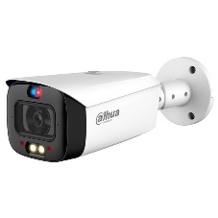 | 81.18 | Уличная цилиндрическая IP-видеокамера Full-color с ИИ и активным сдерживанием 4Мп; 1/2.7” CMOS; объектив 2.8мм; WDR(120дБ); чувствительность 0.003лк@F1.0; сжатие: H.265+, H.265, H.264+, H.264, MJPEG; 3 потока до 4Мп@25к/с; видеоаналитика: SMD (интеллектуальный детектор движения, пересечение линии, контроль зоны; тревожные вх/вых: 1/1; аудиовх/вых: 1/1; встроенные микрофон и громкоговоритель; LED-подсветка до 40м; сигнализация красно-синей подсветкой; MicroSD до 256Гбайт; защита: IP67; питание: 12В(DC), PoE; корпус: металл
DH-IPC-HFW3849T1-AS-PV |  | 156.82 | — Уличная цилиндрическая IP-видеокамера Full-color с ИИ и активным сдерживанием. — 8Мп. 1/2.8” CMOS. объектив 2.8мм. WDR(120дБ). чувствительность 0.004лк@F1.0. сжатие: H.265+, H.265, H.264+, H.264, MJPEG. 3 потока до 8Мп@25к/с. видеоаналитика: SMD 3.0 (интеллектуальный детектор движения, пересечение линии, контроль зоны. тревожные вх/вых: 1/1. аудиовх/вых: 1/1. LED-подсветка до 30м, ИК-подсветка 30м. сигнализация красно-синей подсветкой. MicroSD до 256Гбайт. защита: IP67. питание: 12В(DC), PoE. корпус: металл+пластик
DH-IPC-HFW3849T1-ZAS-PV | 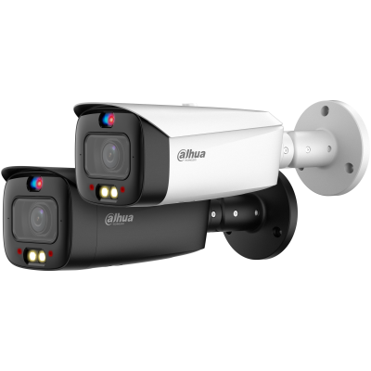 | 237.76 | 8-Мегапиксельная интеллектуальная сетевая камера WizSense с двойным освещением с переменным фокусным расстоянием * Приведенные ниже параметры и спецификации применимы только к серии 3849-PV-S5. > 8-мегапиксельная 1/2.8-дюймовая CMOS-матрица изображения, низкая яркость и изображение высокой четкости. > Максимальная производительность 8 МП (3840 × 2160) при 25/30 кадрах в секунду. > Кодек H.265, высокая степень сжатия, сверхнизкая скорость передачи данных. > Встроенный теплый свет и ИК-светодиод; макс. Расстояние ИК-подсветки составляет 50 м, а расстояние теплого света - 40 м. > Рентабельность инвестиций, интеллектуальный H.264 + / H.265 +, искусственный интеллект H.264 / H.265, гибкое кодирование, применимое к различной пропускной способности и средам хранения. > Режим поворота, WDR, 3D NR, HLC, BLC, цифровые водяные знаки, применимые к различным сценам мониторинга. > Интеллектуальный мониторинг: вторжение, отключение (две функции поддерживают классификацию и точное обнаружение транспортного средства и человека) > Обнаружение аномалий: обнаружение движения, маскировка конфиденциальности, смена сцены, обнаружение звука, отсутствие SD-карты, заполнение SD-карты, ошибка SD-карты, отключение от сети, конфликт IP-адресов, незаконный доступ и обнаружение напряжения. > Сигнализация: 1 вход, 1 выход; аудио: 1 вход, 1 выход; поддерживает карту Micro SD емкостью до 512 Гб; встроенный двойной микрофон; динамик с 1 каналом; поддерживает двусторонний разговор. источник питания > 12 В постоянного тока / PoE. > Защита IP67. > Звуковая и световая сигнализация (красные и синие индикаторы). > SMD 4.0. > Поддерживает AI SSA и постановку на охрану и снятие с охраны одним нажатием. > Область SMD может быть установлена в зонах с теплым освещением, которые поддерживают срабатывание аварийных сигналов.
DH-IPC-HFW3441E-AS-S2 | 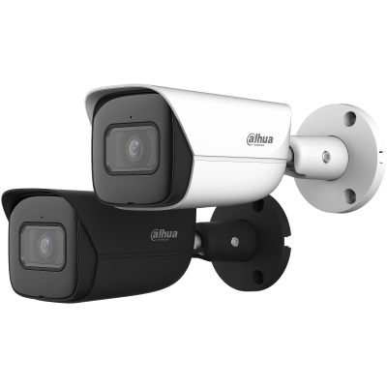 | 86.51 | Сетевая камера WizSense с 4-мегапиксельным ИК-объективом с фиксированным фокусным расстоянием > 4-мегапиксельная 1/2.9-дюймовая CMOS-матрица изображения, отличные характеристики при низкой яркости и высокой четкости изображений > Максимальная выходная мощность. 4 МП (2688 × 1520) при 25/30 кадрах в секунду. > Кодек H.265, высокая степень сжатия, сверхнизкая скорость передачи данных. > Встроенный ИК-светодиод, макс. Дальность ИК-излучения: 50 м. > Рентабельность инвестиций, SMART H.264 + / H.265 +, AI H.264 / H.265. гибкое кодирование, применимое к различной пропускной способности и средам хранения. > Режим поворота, WDR, 3D NR, HLC, BLC, цифровые водяные знаки, применимые к различным сценам мониторинга. > Интеллектуальное обнаружение: вторжение, растяжка (поддержка классификации и точного обнаружения транспортных средств и людей). > Обнаружение аномалий: обнаружение движения, маскировка конфиденциальности, смена сцены, обнаружение звука, отсутствие SD-карты, заполнение SD-карты, ошибка SD-карты, отключение от сети, конфликт IP-адресов, незаконный доступ и обнаружение напряжения. > Сигнализация: 1 вход, 1 выход (поддерживается только AS); аудио: 1 вход, 1 выход (поддерживается только AS); максимальная карта Micro SD емкостью 256 Гб. встроенный микрофон. > Источник питания 12 В постоянного тока / PoE упрощает установку. > Защита IP67. > SMD 4.0, AI SSA.
DH-IPC-HDW3849H-AS-PV | 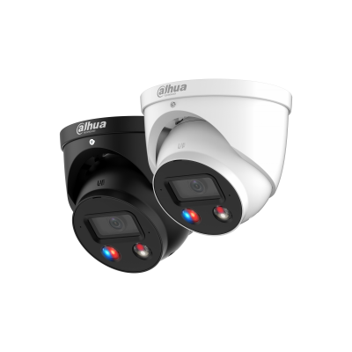 | 140.64 | 8-Мегапиксельная интеллектуальная сетевая камера WizSense с двойной подсветкой и активным сдерживанием глазного яблока с фиксированным фокусным расстоянием * Приведенные ниже параметры и спецификации применимы только к серии 3849-PV-S5. > 8-мегапиксельная 1/2.7-дюймовая CMOS-матрица изображения, низкая яркость и изображение высокой четкости. > Максимальная производительность 8 МП (3840 × 2160) при 25/30 кадрах в секунду. > Кодек H.265, высокая степень сжатия, сверхнизкая скорость передачи данных. > Встроенный теплый свет и ИК-светодиод; макс. Расстояние ИК-подсветки составляет 30 м, а расстояние теплого света - 30 м. > Рентабельность инвестиций, интеллектуальный H.264 + / H.265 +, искусственный интеллект H.264 / H.265, гибкое кодирование, применимое к различной пропускной способности и средам хранения. > Режим поворота, WDR, 3D NR, HLC, BLC, цифровые водяные знаки, применимые к различным сценам мониторинга. > Интеллектуальный мониторинг: вторжение, отключение (две функции поддерживают классификацию и точное обнаружение транспортного средства и человека). > Обнаружение аномалий: обнаружение движения, маскировка конфиденциальности, смена сцены, обнаружение звука, отсутствие SD-карты, заполнение SD-карты, ошибка SD-карты, отключение от сети, конфликт IP-адресов, незаконный доступ и обнаружение напряжения. > Сигнализация: 1 вход, 1 выход; аудио: 1 вход, 1 выход; поддерживает карту Micro SD емкостью до 256 Гб; встроенный двойной микрофон; динамик с 1 каналом; поддерживает двусторонний разговор. источник питания > 12 В постоянного тока / PoE. > Защита IP67. > Звуковая и световая сигнализация (красные и синие индикаторы). > SMD 4.0. > Поддерживает AI SSA и постановку на охрану и снятие с охраны одним нажатием. > Область SMD может быть установлена в зонах с теплым освещением, которые поддерживают срабатывание аварийных сигналов.
DH-IPC-HDBW3849R1-ZAS-PV | 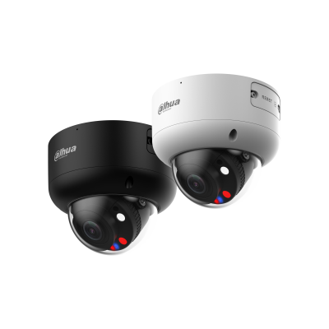 | 237.76 | 8-Мегапиксельная интеллектуальная купольная сетевая камера WizSense с активным сдерживанием с двойным освещением с переменным фокусным расстоянием * Приведенные ниже параметры и спецификации применимы только к серии 3849-PV-S5. > 8-мегапиксельная 1/2.8-дюймовая CMOS-матрица изображения, низкая яркость и изображение высокой четкости. > Максимальная производительность 8 МП (3840 × 2160) при 25/30 кадрах в секунду. > Кодек H.265, высокая степень сжатия, сверхнизкая скорость передачи данных. > Встроенный теплый свет и ИК-светодиод; макс. Расстояние ИК-подсветки составляет 50 м, а расстояние теплого света - 40 м. > Рентабельность инвестиций, интеллектуальный H.264 + / H.265 +, искусственный интеллект H.264 / H.265, гибкое кодирование, применимое к различной пропускной способности и средам хранения. > Режим поворота, WDR, 3D NR, HLC, BLC, цифровые водяные знаки, применимые к различным сценам мониторинга. > Интеллектуальный мониторинг: вторжение, отключение (две функции поддерживают классификацию и точное обнаружение транспортного средства и человека) > Обнаружение аномалий: обнаружение движения, маскировка конфиденциальности, смена сцены, обнаружение звука, отсутствие SD-карты, заполнение SD-карты, ошибка SD-карты, отключение от сети, конфликт IP-адресов, незаконный доступ и обнаружение напряжения. > Сигнализация: 1 вход, 1 выход; аудио: 1 вход, 1 выход; поддерживает карту Micro SD емкостью до 512 Гб; встроенный двойной микрофон; динамик с 1 каналом; поддерживает двусторонний разговор. источник питания > 12 В постоянного тока / PoE. > Защита IP67 и IK10. > Звуковая и световая сигнализация (красные и синие индикаторы). > SMD 4.0. > Поддерживает AI SSA и постановку на охрану и снятие с охраны одним нажатием. > Область SMD может быть установлена в зонах с теплым освещением, которые поддерживают срабатывание аварийных сигналов.
DH-IPC-HFW3441DG-AS-4G-EAU-B | 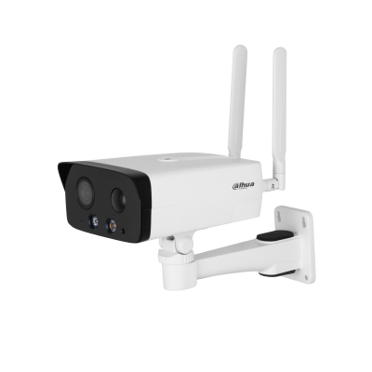 | 177.67 | 4-мегапиксельная ИК-камера с фиксированным фокусным расстоянием Bullet WizSense 4G Network Camera 4-Мегапиксельный КМОП-сенсор 1/3 " с низкой яркостью и высокой четкостью изображения. > Максимальная производительность. 4 МП (2688 × 1520) при 25/30 кадрах в секунду. > Кодек H.265, высокая степень сжатия, сверхнизкая скорость передачи данных. > Встроенный теплый свет / ИК-светодиод. > Связь звуковой и световой сигнализации. При срабатывании сигнализации звук и свет будут связаны. > Встроенный высокопроизводительный модуль 4G, который подходит для всех мобильных сетей. Установка больше не ограничивается проводными сетями. Пожалуйста, протестируйте локальную сеть 4G с помощью камеры перед использованием. > Встроенный PIR-датчик, который обнаруживает тело человека с помощью пассивного инфракрасного излучения, чувствительного к температуре тела. > Встроенный чип памяти eMMC объемом 8 ГБ, который защищает ключевые записи от потери. > Вторжение, отключение (поддержка классификации и точного обнаружения транспортных средств и людей). > Обнаружение аномалий: обнаружение движения, подделка видео, обнаружение звука, заполнение SD-карты, ошибка SD-карты, отключение от сети, конфликт IP-адресов и незаконный доступ. > Сигнал тревоги: 1 вход, 1 выход; аудио: 1 вход, 1 выход; RS485: 1 (передает только информацию о солнечной батарее, такую как мощность и уровень заряда батареи), поддерживает карту Micro SD емкостью не более 256 Гб; встроенный микрофон и динамик; поддерживает двусторонний разговор. > Защита IP67.
DH-IPC-HFW5442E-ZE | 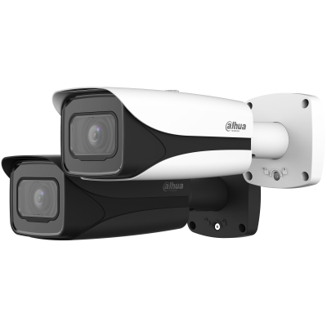 | 235.74 | 4-мегапиксельная ИК-сетевая камера WizMind с переменным фокусным расстоянием 4-Мегапиксельный КМОП-сенсор 1/1.8 ", обеспечивающий низкую яркость и изображение высокой четкости. > Максимальная производительность. 4 МП (2688 × 1520) при 25/30 кадрах в секунду. > Встроенная ИК-подсветка, и Макс. дальность подсветки составляет 60 метров. > Рентабельность инвестиций, SVC, SMART H.264 + / H.265 +, AI H.264 / H.265, кодирование после фильтрации, гибкое кодирование, применимое к различной пропускной способности и средам хранения. > Режим поворота, WDR, 3D NR, HLC, BLC, цифровые водяные знаки, применимые к различным сценам мониторинга. > Благодаря алгоритму глубокого обучения он поддерживает: метаданные видео, интеллектуальное распознавание звука, капельницы, распознавание лиц, интеллектуальных объектов, подсчет людей и т.д. > Сигнализация: 2 входа, 1 выход; аудио: 1 вход, 1 выход; поддерживает карту Micro SD емкостью не более 512 ГБ, встроенный микрофон. источник питания > 12 В постоянного тока / PoE; ePoE. > Защита IP67 и IK10. > SMD 3.0.
DH-IPC-HFW5442E-ZHE |  | 274.12 | 4-мегапиксельная ИК-сетевая камера WizMind с переменным фокусным расстоянием * Приведенные ниже параметры и спецификации применимы только к серии 5442- Z-S3. 4-Мегапиксельный КМОП-сенсор 1/1.8 ", обеспечивающий низкую яркость и изображение высокой четкости. > Максимальная производительность. 4 МП (2688 × 1520) при 25/30 кадрах в секунду. > Встроенная ИК-подсветка, и Макс. дальность подсветки составляет 60 метров. > Рентабельность инвестиций, SVC, SMART H.264 + / H.265 +, AI H.264 / H.265, кодирование после фильтрации, гибкое кодирование, применимое к различной пропускной способности и средам хранения. > Режим поворота, WDR, 3D NR, HLC, BLC, цифровые водяные знаки, применимые к различным сценам мониторинга. > Благодаря алгоритму глубокого обучения он поддерживает: метаданные видео, интеллектуальное распознавание звука, капельницы, распознавание лиц, интеллектуальных объектов, подсчет людей и т.д. > Сигнализация: 2 входа, 1 выход; аудио: 1 вход, 1 выход; поддерживает карту Micro SD емкостью не более 512 ГБ, встроенный микрофон. источник питания > 12 В постоянного тока / PoE; ePoE. > Защита IP67 и IK10, обогреватель. > SMD 3.0.
DH-IPC-HFW5442H-Z4HE | 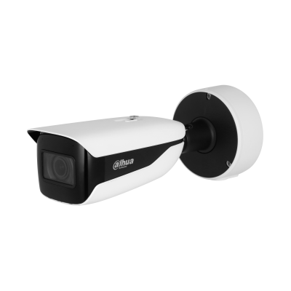 | 305.55 | > 4-мегапиксельная 1/1,8-дюймовая КМОП-матрица, низкая яркость и высокое разрешение изображения. > Выводит макс. 4 МП (2688×1520) при 25/30 кадрах в секунду. > Встроенный ИК-светодиод, макс. дальность подсветки составляет 120 м. > ROI, SVC, SMART H.264+/H.265+, AI H.264/H.265, кодирование после фильтра, гибкое кодирование, применимо к различным полосам пропускания и средам хранения. > Режим вращения, WDR, 3D NR, HLC, BLC, цифровые водяные знаки, применимые к различным сценам мониторинга. > Благодаря алгоритму глубокого обучения он поддерживает: видеометаданные, интеллектуальное обнаружение звука, IVS, распознавание лиц, интеллектуальное обнаружение объектов, подсчет людей и т. д. > Тревога: 3 входа, 2 выхода; аудио: 1 вход, 1 выход; RS-485; аналоговый выход; выходная мощность; поддерживает карты памяти Micro SD объемом до 1 ТБ, встроенный двойной микрофон. > Источник питания 24 В переменного тока/12 В постоянного тока/PoE; ePoE. > Степень защиты IP67 и IK10, обогреватель. > SMD-монтаж 3.0. > Опционально доступна модель с защитой от коррозии.
DH-IPC-PDW5849-A180-E2-ASTE | 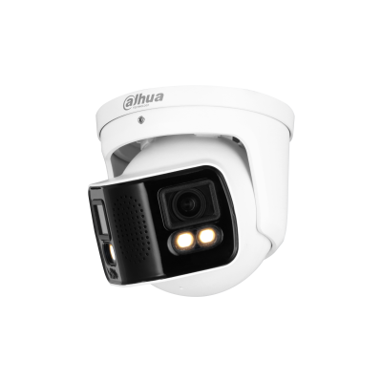 | 262.05 | Полноцветная сетевая камера WizMind с двойным соединением 2 × 4 Мп > Выводит склеенное изображение с широким углом обзора 180 °. > Максимальная производительность 8 МП (4096 × 1800) при 25 кадрах в секунду. > Кодек H.265, высокая степень сжатия, сверхнизкая скорость передачи данных. > Встроенный теплый свет, и Макс. дальность свечения составляет 40 метров. > Рентабельность инвестиций, интеллектуальный H.264 + / H.265 +, искусственный интеллект H.264 / H.265, гибкое кодирование, применимое к различной пропускной способности и средам хранения. > WDR, 3D NR, HLC, BLC, цифровые водяные знаки, применимые к различным сценам мониторинга. > Сигнализация: 1 вход, 1 выход; аудио: 1 вход, 1 выход; поддерживает карту Micro SD емкостью до 512 Гб, встроенный микрофон и динамик, поддерживает двусторонний разговор. источник питания > 12 В постоянного тока / PoE, прост в установке. > Защита IP67. > EPTZ: Увеличивайте и отслеживайте цели интеллектуальных аварийных сигналов. > SMD3.0.
DH-IPC-HFW7842H-Z-S2 | 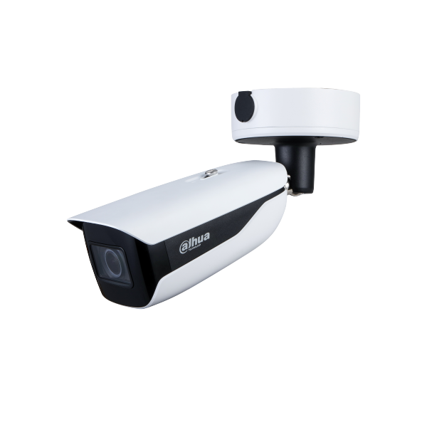 | 404.71 | 8 Mп уличная IP-видеокамера с ИК-подсветкой. 1/1.8" 8Мп CMOS; моторизированный объектив 2,7-12мм; сжатие: H.265+/H.265/H.264+/H.264/H.264B/H.264H/MJPEG; разрешение и скорость трансляции видео: 8Мп (3840х2160) 25к/с; чувствительность: 0.003лк/F1.2; ИК-подсветка 60м Видеоаналитика: детектор лиц, охрана периметра, вторжение, паркинг, SMD, ANPR, FR, подсчет посетителей; DEFOG, ROI, WDR (120dB), 3DNR, BLC, HLC. Интерфейсы: Micro SD; аудиовх/вых: 1/1; тревожные вх/вых: 3/2; RS485. Питание: DC12В/AC24В/PОE; рабочая температура: -40°~+65° IP67, IK10
DHI-ITC431-RW1F-IRL8 | 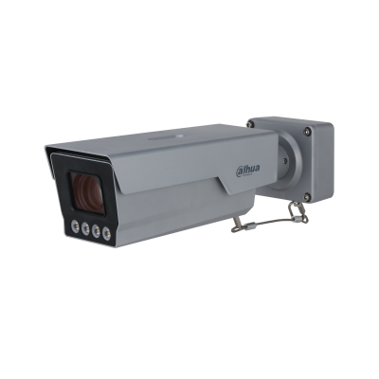 | 708.24 | 4-мегапиксельная камера с искусственным интеллектом > 1/1,8-дюймовый 4-мегапиксельный CMOS-сенсор Starlight. > Стандарты сжатия видео: H.265, H.264M, H.264H и MJPEG. > Максимальное разрешение: 2688 × 1520 при 30 кадрах в секунду. > Моторизованный вариофокальный объектив: 10 мм-50 мм. > Макс. дальность ИК-подсветки ANPR: 30 м. > Степень защиты: IP67, IK10.
DHI-ITC413-PW4D-IZ1 | 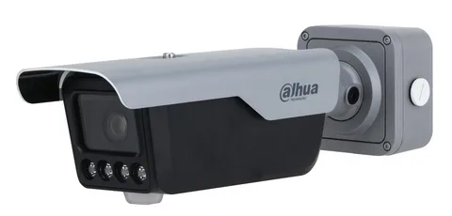 | 358.82 | Камера распознавания номеров 1/1.8” 4Мп CMOS; моторизированный объектив 2.7-13мм; сжатие: H.265+/H.265/H.264+/H.264/H.264B/H.264H/MJPEG; разрешение и скорость трансляции видео: 4Мп (2688х1520) 25к/с; чувствительность: 0.001 лк @F1.4; ИК-подсветка: 4 ИК-диодов, 850нм; дальность обнаружения: ANPR: 10м, Мониторинг: 30м; Скорость детекции до 80км/ч. Видеоаналитика: распознавание транспортных средств без номерного знака, модели транспортного средства, логотипа транспортного средства, типа транспортного средства, цвета транспортного средства и т. д; ROI, WDR 140дБ, 3DNR, BLC, HLC. Интерфейсы: TF Card; аудиовх/вых: 1/1, Mic/динамик; тревожные вх/вых: 2/2; 2хRS485, Wiegand. Дистанционное управление в диапазоне 868МГц. Питание: DC12В/PОE+; рабочая температура: -40°~+70°С; IP67, IK10
DH-SD49225DB-HNY | 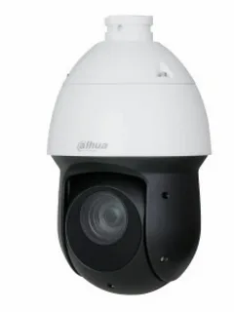 | 235.29 | Уличная купольная PTZ IP-видеокамера 2Mп; 1/2.8” CMOS; 25x моторизованный объектив 4.8~120мм; механический ИК-фильтр; WDR(120дБ); чувствительность 0.005лк(цвет)@F1.6; сжатие: H.265+, H.265, H.264+, H.264, MJPEG; 3 потока до 2Мп@25к/с; видеоаналитика: SMD; охрана периметра, детектор лиц; ИК-подсветка до 100м; тревожные вх/вых: 2/1; аудиовх/вых: 1/1; MicroSD до 512Гбайт; защита: IP66, грозозащита 6кВ; питание: 12В(DC), PoE+
DH-SD4A425DB-HNY |  | 227.06 | Уличная купольная PTZ IP-видеокамера 2Mп; 1/2.8” CMOS; 25x моторизованный объектив 4.8~120мм; механический ИК-фильтр; WDR(120дБ); чувствительность 0.005лк(цвет)@F1.6; сжатие: H.265+, H.265, H.264+, H.264, MJPEG; 3 потока до 2Мп@25к/с; видеоаналитика: SMD; охрана периметра, детектор лиц; ИК-подсветка до 100м; тревожные вх/вых: 2/1; аудиовх/вых: 1/1; MicroSD до 512Гбайт; защита: IP66, грозозащита 6кВ; питание: 12В(DC), PoE+
DH-SD49425DB-HNY |  | 247.06 | 4-мегапиксельная 25-кратная сетевая PTZ-камера Starlight IR 4G > 1/2,8-дюймовая 4-мегапиксельная CMOS-матрица STARVIS™. > 25-кратный оптический зум. > Технология Starlight. > Макс. 25/30 кадров в секунду при 4M. > Дальность ИК-подсветки до 100 м. > Охрана периметра. > Распознавание лиц. > SMD-монтаж 3.0. > IP66. > 4G.
DH-SDT6C432-4P-GB- APV-0280 |  | 708.24 | 4-мегапиксельная 25-кратная сетевая панорамная PTZ-камера с двумя лампами > 1/2,8-дюймовая 4-мегапиксельная CMOS-матрица STARVIS™. > 25-кратный оптический зум > Технология Starlight. > Макс. 25/30 кадров в секунду при 2560 × 1440.. > Дальность ИК-подсветки до 200 м. > Автоматическое отслеживание. > Охрана периметра. > Распознавание лиц. > IP66. > Звуковая и световая сигнализация. > Панорамная сварка 180°
DH-SD6AL445XA-HNR-IR |  | 708.24 | 4Мп сетевая PTZ-видеокамера 45x Starlight с ИК-подсветкой и функциями AI 1/2.8" 4 Мп CMOS,Оптическое увеличение 45x,Технология Starlight,До 50/60 к/с@1080P,Автоматическое отслеживание и защита периметра на основе алгоритмов глубокого обучения,Поддержка детекции лиц Поддержка Hi-PoE,SMD,IP67
DH-SD3D216NB-GNY |  | 154.09 | 2-мегапиксельная 16-кратная ИК-сетевая PTZ-камера WizSense >1/2.8" 2-мегапиксельная CMOS-матрица >16-кратный оптический зум >Технология Starlight >Макс. 25/30 кадров в секунду при 1080P >Диапазон ИК-подсветки до 80 м >IVS (обнаружение людей/транспортных средств) >SMD 3.0 >IP66
DH-SD2C400NA-B-PV-PRO |   | 70.18 | 4-мегапиксельная сетевая PT-камера WizColor WizSense > 1/1,8-дюймовая 4-мегапиксельная CMOS-матрица STARVIS™. > Технология WizColor. > Макс. 25/30 кадров в секунду при 4 МП. > Кодирование H.265. > SMD3.0. > Охрана периметра. > Двусторонний разговор. > Автоматическое отслеживание (Lite). > Предустановленный патруль. > Степень защиты IP66.
DH-IPC-PTS2649C-3E3Z-4GB20 |  | 182.62 | 3+3 Мп WizColor гибридная зум-камера PT 4G с питанием от солнечной батареи > Отображает видео на двух каналах одновременно > 1/2,8" 3-мегапиксельная КМОП-матрица > Технология WizColor > 6-кратный гибридный зум > Двусторонний разговор > SMD3.0 > Сирена и световое активное сдерживание > Автоматическое отслеживание Lite > Поддерживает режим AOV > 4G-соединение > Встроенная тройная литиевая батарея высокой емкости 65 Вт·ч > Поддерживает питание Type-C > Поддерживает ручную регулировку фиксированного объектива (по вертикали: от -7° до 20°) > IP66
DH-KIT/BP4A-4G/M0508 |  | 174.33 | 4-мегапиксельная 4G сетевая камера с функцией панорамирования и наклона для мониторинга солнца Сетевые беспроводные камеры серии Dahua, созданные на основе передовых технологий, отличаются высокой точностью и простотой установки, обеспечивая высококачественное изображение. Они обладают мощным беспроводным подключением и не требуют использования сетевых кабелей, что исключает необходимость в привлечении профессиональной строительной бригады. Эта серия экономичных камер поддерживает локальное хранилище, а также защищена от пыли и влаги. Они идеально подходят для небольших и средних площадей, таких как розничные магазины, жилые дома и другие предприятия малого и среднего бизнеса.
DH-SD6AL445GB-HNV-IR |  | 823.53 | 4-Мегапиксельная 45-кратная ИК-сетевая PTZ-камера Starlight > 1/2.8"4-мегапиксельная CMOS STARVIS™. > 45-кратный оптический зум. > Технология Starlight. > Максимум 25/30 кадров в секунду при 2560 × 1440. > Дальность действия ИК-сигнала до 300 м. > Автоматическое отслеживание 3.0. > Защита периметра. > Распознавание лиц. > Метаданные видео. > SMD 4.0. > IP67.
DH-SD3C405DB-GNY-AW-PV |  | 124.45 | 4-Мегапиксельная 5-кратная интеллектуальная PTZ-камера с двойным освещением WizSense Wi-Fi Network > 1/2.8"4-мегапиксельная CMOS-матрица. > 5-кратный оптический зум. > Максимум 25/30 кадров в секунду при 4 МП. > ИК-расстояние до 50 м. > Дальность освещения теплым светом до 30 м. > Встроенный микрофон и динамик для двусторонней связи. > Защита периметра. > SMD 3.0. > Wi-Fi. > IP66.
DH-SD2A400HB-GN-AGQ-PV-SP-EAU |  | 214.49 | 4-Мегапиксельная Сетевая PT-камера 4G на солнечной энергии > Поддерживает использование солнечной энергии, что делает его идеальным для использования в местах, где затруднен доступ к электричеству и сети. > КМОП-сенсор с разрешением 4 МП 1/2.8", низкой яркостью и высокой четкостью изображения > Кодек H.265, поддерживающий высокую степень сжатия и сверхнизкую скорость передачи данных. > Встроенный теплый свет и ИК-светодиод. > Связь звуковой и световой сигнализации. При срабатывании сигнализации звук и свет будут связаны. > Встроенный высокопроизводительный модуль 4G, который подходит для всех мобильных сетей. > Встроенный PIR-датчик запускает камеру для быстрого отслеживания целей. > Поддерживает двустороннюю связь. > Поддерживает карту Micro SD емкостью не более 512 Гб.
DH-SD6CE245GB-HNR |  | 591.88 | 2-Мегапиксельная 45-кратная ИК-сетевая PTZ-камера Starlight > 1/2.8"2-мегапиксельная CMOS STARVIS™. > 45-кратный оптический зум. > Технология Starlight. > Максимум 25/30 кадров в секунду при разрешении 1080P. > Дальность ИК-излучения до 250 м. > Автоматическое отслеживание 3.0. > Защита периметра. > Распознавание лиц. > SMD 4.0. > Быстрый выбор. > IP67, IK10.
DH-SDT8C842-8P-FA-APV-0280 |  | 1,617.65 | Панорамная PTZ-камера с двойным освещением Starlight 8MP 42x > Панорама: КМОП-сенсор 2 × 4 МП 1/1.8"; Детализация: КМОП-сенсор 8 Мп 1/1.8". > 42-кратный оптический зум. > Максимум 25/30 кадров в секунду при 4K. > Дальность ИК-излучения до 300 м. > Автоматическое отслеживание. > Защита периметра. > Распознавание лиц. > Стеклоочиститель. > IP67. > Звуковая и световая сигнализация. > PoE++ (802.3bt).
DH-SD4E425GB-HNR-A-PV1 |  | 336.92 | 4-Мегапиксельная 25-кратная ИК-камера Starlight WizSense Network PTZ > 1/2.8"4-мегапиксельная CMOS STARVIS™. > 25-кратный оптический зум. > Технология Starlight. > Макс. 25/30 кадров в секунду при 4 м. > ИК-расстояние до 100 м. > Автоматическое отслеживание 3.0. > Защита периметра. > Распознавание лиц. > SMD 4.0. > IP66. > Полноцветная подсветка; красная и синяя сигнальные лампы.
DH-SDT6C425-4P-GB-APV-0280 |  | 1,720.00 | Панорамная PTZ-камера Smart с двойным освещением 4 Мп 25× > 1/2.8"4-мегапиксельная CMOS STARVIS™. > 25-кратный оптический зум. > Технология Starlight. > Максимум 25/30 кадров в секунду при 2560 × 1440.. > ИК-расстояние до 200 м. > Автоматическое отслеживание. > Защита периметра. > Распознавание лиц. > IP66. > Звуковая и световая сигнализация. > панорамное соединение на 180
DH-SD8C260PA1-HNF |  | 2,000.00 | 2-мегапиксельная сетевая PTZ-камера Starlight с 60-кратным ИК-подсветкой. > 1/1,8-дюймовая 2-мегапиксельная CMOS-матрица STARVIS™. > 60-кратный оптический зум. > Технология «Звездный свет». > Макс. 25/30 кадров в секунду при 2 метрах. Дальность действия ИК-излучения до 500 м. > Кодирование H.265. > Автоматическое отслеживание. > Защита периметра. > Распознавание лиц. > Метаданные. > IP67.
DH-SDT6C432-4P-GB-APV-0280 |  | 591.76 | Двойная PTZ IP-видеокамера > 4 Мп, КМОП-матрица STARVIS 1/2.8" > 32-кратное оптическое увеличение > Технология Starlight > Максимальный видеопоток 4 Мп @ 25 к/с > Встроенная ИК-подсветка, максимальная дальность 200 м > Автоматическое слежение > Охрана периметра > Детектор лиц Класс защиты IP66 > Звуковая и световая сигнализация > 180° панорамная склейка
DHI-VTH2621G-P |  | 61.18 | Видеодомофон IP 7 дюймовый, черный1024x600 разрешение, ёмкостной сенсорный экран; тревожные входы / выходы 6/1; LAN; Возможность просмотра IP видеокамер; Питание: DC 12В/PoE; Габаритные размеры: 190 мм × 135 мм × 26 мм; Установка - на стену.
DHI-VTH2621GW-P |  | 58.82 | Видеодомофон IP 7 дюймовый, белый 1024x600 разрешение, ёмкостной сенсорный экран; тревожные входы / выходы 6/1; LAN; Возможность просмотра IP видеокамер; Питание: DC 12В/PoE; Габаритные размеры: 190 мм ? 135 мм ? 26 мм; Установка - на стену.
DHI-VTH2621GW-WP |  | 63.53 | Видеодомофон IP 7 дюймовый, белый 1024x600 разрешение, ёмкостной сенсорный экран; тревожные входы / выходы 6/1; LAN; Возможность просмотра IP видеокамер; Питание: DC 12В/PoE; Габаритные размеры: 190 мм ? 135 мм ? 26 мм; Установка - на стену.
DHI-VTH5321GW-W |  | 123.53 | Цифровой домофон с 7-дюймовым экраном на операционной системе Android. ОС Android 8.1. Более удобный пользовательский интерфейс. Ethernet и Wi-Fi. 7-дюймовый емкостной сенсорный дисплей TFT,1024x600. Быстрая настройка для системы Villa. Питание: DC 12В/PoE(802.3af). Габаритные размеры: 190 мм x 135 мм x 26 мм. Установка - на стену.
DHI-VTH5341G-W |  | 158.82 | Монитор видеодомофона IP 10-и дюймовый WiFi 2.4ГГц, черный 1024x600 разрешение, ёмкостной сенсорный экран; тревожные входы / выходы 8/1; LAN; поддержка micro-SD до 265Гб; Возможность просмотра IP видеокамер; Питание: DC 12В/PoE; Габаритные размеры: 260 мм ? 170 мм ? 15 мм; Установка - на стену.
DHI-VTO2101E-P-S2 |  | 80.00 | > Видеокамера 2 Мп, КМОП-матрица > Корпус из цинкового сплава, класс защиты IP65, IK10 > Ночной режим с ИК-фильтром, голосовые подсказки > Видео- и аудиосообщения > TCP/IP, SIP > Монтаж на поверхность
DHI-VTO2111D-P-S2 |  | 45.88 | Вызывная панель с разрешением камеры 1мп и CMOS сенсором, WDR, угол обзора по горизонтали 107 градусов, черная, уровень защиты IP65.Поддержка режима "Ночь" и голосового оповещения. Групповые вызовы. Видео и аудио сообщения. Удаленный доступ через мобильное приложение DMSS. Питание: DC 12V/PoE
DHI-VTO2111D-P-S3 |  | 57.06 | IP-домофон Villa > Мегапиксельный датчик изображения. > Поддерживает ИК-подсветку и ночное видение. > Двусторонняя аудиосвязь и голосовые вызовы через приложение. > Возможность управления через платформу управления; поддержка голосовых вызовов между приложением и дверной станцией. > Разблокировка с помощью карты, разблокировка на внутреннем мониторе и удаленная разблокировка через приложение. > Поддерживает IP65 (требуется силиконовый герметик. Подробности см. в кратком руководстве). > Поддерживает 10000 карт. > Поддерживает стандартное питание PoE. > Управляет двумя замками.
DHI-VTO2311R-WP |  | 56.66 | Вызывная WiFI панель с разрешением камеры 2мп и WDR, угол обзора по горизонтали 110°, уровень защиты IP65. Wi-Fi 802.11b/g/n; Mifare; Слот для SD карты до 256Гб. Удаленный доступ через мобильное приложение DMSS. Питание: DC 12V/PoE
DHI-VTO6221E-P |  | 182.35 | 2MP CMOS camera, H:140°. 2.3' OLED. Aluminum. Door released by card/password. SIP protocal. Тератек — официальный Золотой партнер Dahua в России. Покупая IP вызывные панели Dahua DHI-VTO6221E-P в ТЕРАТЕК, вы получаете гарантию 24 мес. от производителя Dahua, качественный сервис, привлекательные условия доставки и цены. в тератек
DHI-VTO6222E-P |  | 161.88 | > Очень прочный и элегантный, изготовлен из алюминиевой панели и имеет механическую клавиатуру. > 2-мегапиксельная HD-камера. > Поддерживает 5000 пользователей и 10000 карт. > Поддерживает несколько методов разблокировки, включая пароль, IC-карту и удаленную разблокировку. > Подключает считыватели карт и контроллеры через Wiegand. > Обеспечивает питание 12 В постоянного тока, 600 мА. > Степень защиты IP65 (для корпуса требуется силиконовый герметик, см. краткое руководство пользователя). > Рейтинг IK08. > Стандартный источник питания PoE (если устройству VTO с выходным напряжением 12 В необходимо заряжать нагрузку, его следует подключить к коммутатору PSE, соответствующему стандарту 802.3.at).
DHI-ASI3213A-W |  | 85.12 | AI терминал доступа с распознаванием лиц c Wi-Fi 4,3-дюймовый сенсорный ЖК-экран; разрешение 480 × 272 С 2мп двойная камера с широкоугольными объективами и ИК подсветкой Разблокировка: лицо, карта и пароль; разблокировать по времени Пользовательские данные могут храниться на терминале; до 3000 изображений лиц, до 5000 карт; автономная работа Расстояние от камеры до лица: 0,3-1,5 м Точность распознавания лица 99,9%; скорость проверки лица 0,2 с
DHI-ASI6213S-PW |  | 151.76 | AI терминал учета рабочего времени и контроля доступа с распознаванием лиц и Wi-Fi. В устройстве применяется алгоритм распознавания лиц глубокого обучения. Поддерживает открытие через распознавание лица, IC карту, пароль, QR-код и их комбинации; также поддерживается открытие замка в определенные интервалы времени. Сенсорный экран 4.3”,разрешение 272*480; Поддерживает 6000 лиц, 6000 пользователей, 10000 карт, 6000 паролей и 300000 записей; Поддержка TCP/IP, Wi-Fi, OSDP, RS485. Wiegand вход/выход. Питание DC12V, PoE.
DH-ASI7213S-W |  | 263.53 | AI терминал учета рабочего времени и контроля доступа с распознаванием лиц и Wi-Fi. В устройстве применяется алгоритм распознавания лиц глубокого обучения. Поддерживает открытие через распознавание лица, IC карту, пароль, QR-код и их комбинации; также поддерживается открытие замка в определенные интервалы времени. Сенсорный экран 7”,разрешение 600*1024; Поддерживает 50000 лиц, 50000 пользователей, 100000 карт, 50000 паролей и 300000 записей; Поддержка TCP/IP, Wi-Fi, OSDP, RS485. Wiegand вход/выход. Питание DC12V.
DHI-VTH8621KMS-WP |  | 118.38 | Внутренний монитор с поддержкой IP и Wi-Fi > Элегантный дизайн из алюминиевого сплава. > Встроенная ОС Linux. > 7-дюймовый емкостный сенсорный экран, 1024 × 600. > Отображает изображение с камеры при поступлении вызова с домофона > 6-канальная проводная зона сигнализации. > Отправляет сообщения SOS в центр управления. > Подключение по Wi-Fi > Стандартный PoE > Высокопроизводительный динамик и микрофон, обеспечивающие высококачественные голосовые вызовы. > Настраиваемый режим "Не беспокоить".
DHI-VTH8641KMS-WP |  | 160.71 | Внутренний монитор с поддержкой IP и Wi-Fi > Элегантный дизайн из алюминиевого сплава. > Встроенная ОС Linux. > 10-дюймовый емкостный сенсорный экран, 1024 × 600. > Отображает изображение с камеры при поступлении вызова с домофона > 6-канальная проводная зона сигнализации. > Отправляет сообщения SOS в центр управления. > Подключение по Wi-Fi > Стандартный PoE > Высокопроизводительный динамик и микрофон, обеспечивающие высококачественные голосовые вызовы. > Настраиваемый режим "Не беспокоить".
DHI-VTH2421FW |  | 100.27 | Dahua VTH2421FW - это 7-дюймовым IP видеодомофон с разрешением дисплея 1024 на 600 пикселей. Управление осуществляется через сенсорный экран. Устройство оснащено встроенным микрофоном и динамиком для двухсторонней вязи с посетителями. Имеются тревожные интерфейсы для подключения дополнительных датчиков. Для подключения предусмотрен 1 Ethernet порт 10/100 Мбит/с. Поддерживается удаленная двухсторонняя связь с посетителями и открытие дверей через смартфон. Данный монитор также позволяет просматривать видео с IP камер, находящихся в Вашей локальной сети.
DHI-VTH5441G |  | 147.72 | IP-монитор для помещений > Емкостный сенсорный экран 10 "TFT, 1024 × 600 > IPC-видеонаблюдение > Интеграция сигнализации > Встроенная SD-карта объемом 8 ГБ > Запись и снимок
DHI-VTH2611L-WP |  | 48.95 | Внутренний IP- и Wi-Fi-монитор > 4,3-дюймовый емкостный сенсорный TFT-экран. > Отоприте дверь. > Установить период «Не беспокоить». > Надзор за МПК. > 4-канальный вход тревоги и 1-канальный выход тревоги. > Поддерживает стандарт PoE. > Ethernet и Wi-Fi.
DHI-KTH01 |  | 94.12 | КОМПЛЕКТ видеодомофона > емкостный сенсорный экран 7 "TFT, 1024 × 600. > Wi-Fi. > Декодирование видео H.264.Подключается к аналоговым и цифровым VTO, а также аналоговым и цифровым VTHS. > Подключается к IPCs. > Поддерживает групповой вызов.Поддерживает запись видео и создание снимков (требуется SD-карта). > 6-канальный вход сигнала тревоги и 1-канальный выход сигнала тревоги. > Поддерживает управление приложениями, прием звонков и тревожных сообщений, а также мониторинг и открытие дверей > Стандартный PoE. > Поверхностный монтаж. ВТО > Разблокировка, голосовой вызов, видеозвонок и регулировка громкости. > Несколько звуков звонка. > Поддержка цифрового широкого динамического диапазона (DWDR). > Механическая кнопка. > IP66.
DHI-KTW02 |  | 114.33 | Дверная станция виллы с Wi-Fi и IP-монитор в помещении Входная станция Wi-Fi на вилле > Ультратонкий дизайн > Материал ПК и ABS делают его идеальным для использования внутри и снаружи помещений > 1/2.8 "2-мегапиксельная HD CMOS–камера > Обеспечивает двусторонний видеозвонок с помощью внутренних мониторов > Видео- и голосовые сообщения от посетителей можно просматривать на внутреннем мониторе > Видеозвонок и разблокировка через приложение > ИК-подсветка и автоматический WDR > Подключение по Wi-Fi > Класс защиты IP65 > H.264 и H.265 > Разблокировка с помощью IC-карты > Источник питания PoE IP-монитор для помещений > емкостный сенсорный экран 7 "TFT, 1024 × 600 > 6-канальный аварийный вход и 1-канальный аварийный выход > Подключение по Wi-Fi > Стандартный PoE > Наружная станция и IPC-монитор > Декодирование видео H.265 и H.264 > Высокая производительность и экономичность
DHI-NVD1205DH-4I-4K |  | 2,682.35 | Сетевой видеодекодер Ultra-HD > Стандартный 2.5U корпус, элегантный внешний вид. > Конструкция со сменными платами, простота в использовании и обслуживании. > H.265/H.264/MJPEG/MPEG4/MPEG2 декодирование видеосигнала. > возможность сверхвысокой степени декодирования, до 12 мегапикселей. > 2 кан HDMI и 2 кан DVI-I вход, поддерживает 4K сбор(HDMI). > Поддерживает 1/4/9/16 разделение отображения. > Поддерживает аудиосигнал, аварийный сигнал, двухстороннюю громкую связь, RS485. > Управление объединения экранов для Масштабирования/Слияния/Смещения/Наложения. > Поддерживает резервное питание, стабильное и надежное изделие.
DHI-NVD1505DH-4I-4K |  | 2,776.47 | > Стандартный корпус 2,5 U, элегантный внешний вид > Конструкция подключаемой платы, простая в использовании и обслуживании > Декодирование видео H.265+/ H.265/ H.264 / MPEG4 / MPEG2 / MJPEG > Сверхвысокая способность декодирования, до 32 мегапикселей > 2-канальный вход HDMI и 2-канальный вход DVI-I, поддерживает сбор данных 4K > Поддерживает 1/4/6/8/9/16/25/36 и свободное разделение > Поддерживает сигнализацию RS232, RS485 > Управление объединяющими экранами для масштабирования / объединения / перемещения / наложения > Поддержка резервного питания, стабильная и надежная
DHI-NVR1104HS-S3/H |  | 29.88 | — 4-канальный IP-видеорегистратор 4K и H.265+. — Входящий поток до 80Мбит/с. сжатие: H.265+, H.265, H.264+, H.264, MJPEG. разрешение записи до 8Мп. накопители: 1 SATA III до 8Тбайт. воспроизведение: 4кн@1080p, 1кн@8Мп. видеовыходы: 1 HDMI, 1 VGA. cеть: 1 RJ45 100Мбит/с. aудиовх/вых: 1/1. питание: 12В(DC)
DHI-NVR1108HS-S3/H |  | 35.06 | 8-канальный IP-видеорегистратор 4K и H.265+ Входящий поток до 80Мбит/с; сжатие: H.265+, H.265, H.264+, H.264, MJPEG; разрешение записи до 8Мп; накопители: 1 SATA III до 8Тбайт; воспроизведение: 4кн@1080p; видеовыходы: 1 HDMI, 1 VGA; cеть: 1 RJ45 100Мбит/с; aудиовх/вых: 1/1; питание: 12В(DC)
DHI-NVR2104HS-I2 |  | 68.60 | 4-канальный IP-видеорегистратор с PoE, 4K и H.265+, ИИ Входящий поток до 80Мбит/с; сжатие: H.265+, H.265, H.264+, H.264, MJPEG; разрешение записи до 12Мп; накопители: 1 SATA III до 10Тбайт; воспроизведение: 4кн@1080p, 1кн@12Мп; видеовыходы: 1 HDMI, 1 VGA; cеть: 1 RJ45 100Мбит/с; 4 RJ45 100Мбит/с (PoE/PoE+, до 38Вт); aудиовх/вых: 1/1; питание: 53В(DC); видеоаналитика: 1кн распознавание лиц или 1кн охрана периметра или 4кн SMD, до 10 БД лиц и 5000 лиц; видеоаналитика с камер (все кн): детектор лиц, распознавание лиц, охрана периметра
DHI-NVR2104-4KS3 |  | 42.71 | 4-канальный интеллектуальный сетевой видеомагнитофон 1U 1HDD Формат декодирования Smart H.265 + / H.265 / Smart H.264 + / H.264 Максимальная возможность декодирования: 6 × 1080p при 30 кадрах в секунду. Поддерживает адаптивное декодирование Искусственный интеллект с помощью камеры: защита периметра и SMD Plus Подключение к сетевым камерам сторонних производителей Базовые показатели безопасности 2.1
DHI-NVR2108HS-I2 |  | 72.94 | 8-канальный IP-видеорегистратор с PoE, 4K, H.265+, ИИ Входящий поток до 144Мбит/с; сжатие: H.265+, H.265, H.264+, H.264, MJPEG; разрешение записи до 12Мп; накопители: 1 SATA III до 10Тбайт; воспроизведение: 4кн@1080p, 1кн@12Мп; видеовыходы: 1 HDMI, 1 VGA; cеть: 1 RJ45 1000Мбит/с, 8 RJ45 100Мбит/с (PoE/PoE+, до 72Вт); aудиовх/вых: 1/1; питание: 53В(DC); видеоаналитика: 1кн распознавание лиц или 1кн охрана периметра или 4кн SMD, до 10 БД лиц и 5000 лиц; видеоаналитика с камер: 5кн детектор лиц, 5кн распознавание лиц, 4кн охрана периметра, 6кн SMD
DHI-NVR2108-4KS3 |  | 45.65 | 8-канальный сетевой видеорегистратор Smart 1U 1HDD Lite > Поддерживает форматы декодирования Smart H.265+, H.265, Smart H.264+, H.264 и MJPEG. > Макс. возможность декодирования: 6 × 1080p при 30 кадрах в секунду. > Макс. входящая/записывающая/исходящая пропускная способность 80/80/60 Мбит/с. > Поддерживает IP-камеры с разрешением до 12 Мп. > AI by Recorder поддерживает 4-канальный SMD. > AI by Camera поддерживает защиту периметра и SMD. > Поддерживает постановку и снятие с охраны одним щелчком.
DHI-NVR2108-S3 |  | 49.58 | > Формат декодирования Smart H.265 +/H.265/ Smart H.264 +/ H.264 > Максимальная возможность декодирования: 6 × 1080p при 30 кадрах в секунду. Поддерживает адаптивное декодирование. > Искусственный интеллект с помощью камеры: защита периметра и SMD Plus > Подключается к сетевым камерам сторонних производителей > Базовые параметры безопасности 2.1
DHI-NVR2116-4KS3 |  | 57.41 | > Поддерживает форматы декодирования Smart H.265+, H.265, Smart H.264+, H.264 и MJPEG. > Макс. возможность декодирования: 6 × 1080p при 30 кадрах в секунду. > Макс. входящая/записывающая/исходящая пропускная способность 144/144/72 Мбит/с. > Поддерживает IP-камеры с разрешением до 12 Мп. > AI by Recorder поддерживает 4-канальный SMD. > AI by Camera поддерживает защиту периметра и SMD. > Поддерживает постановку и снятие с охраны одним щелчком.
DHI-NVR2116-S3 |  | 61.18 | Видеорегистратор IP 16 канальный 6Мп; Входящий поток на запись: до 80Мбит/с; Запись : разрешение до 12Мп; HDD: 1 SATA3 до 16Тб; декодирование: 1-кн 12MP@30 fps; 1-кн 8MP@30 fps; 2-кн 5MP@30 fps; 3-кн 4MP@30 fps; 6-кн 1080p@30 fps; Видеовыходы: 1 HDMI, 1 VGA; Сеть: 1 порт 100Mb; USB: 2 порта 2.0; Аудио вх. вых 1/1 для дуплексной связи; P2P, ONVIF; Поддержка: iOS, Android, Windows Phone; Питание: DC 12В
DHI-NVR4104-4KS2/L |  | 46.14 | 4-канальный IP-видеорегистратор 4K и H.265+ Входящий поток до 80Мбит/с; сжатие: H.265+, H.265, H.264+, H.264, MJPEG; разрешение записи до 8Мп; накопители: 1 SATA III до 10Тбайт; воспроизведение: 4кн@1080p, 1кн@8Мп; видеовыходы: 1 HDMI, 1 VGA; cеть: 1 RJ45 100Мбит/с; aудиовх/вых: 1/1; питание: 12В(DC)
DHI-NVR4104-4KS3 |  | 49.65 | 4-канальный сетевой видеомагнитофон Smart 1U 1HDD Lite > Поддерживает форматы декодирования Smart H.265 +, H.265, Smart H.264 +, H.264 и MJPEG. > Максимальная возможность декодирования: 8 × 1080p при 30 кадрах в секунду или 4 × 4 МП при 30 кадрах в секунду. > Максимальная пропускная способность при входе/записи/исходящей передаче 80/80/60 Мбит/с. > Поддерживает IP-камеры с разрешением до 12 Мп > AI by Recorder поддерживает 4-канальный SMD Plus. > Искусственный интеллект с помощью камеры поддерживает распознавание лиц, защиту периметра, SMD Plus, подсчет людей, стереоанализ и тепловую карту. > Поддерживает EPTZ, а также постановку на охрану и снятие с охраны одним щелчком мыши.
DHI-NVR4108-4KS2/L |  | 58.48 | 8-канальный интеллектуальный сетевой видеомагнитофон 1U 1HDD Новый пользовательский интерфейс 4.0, базовый уровень безопасности 2.1 H.264, H.265, Smart H.264 + и Smart H.265 +. Автоматическое переключение H.265 Максимальная возможность декодирования: 8 × 1080p при 30 кадрах в секунду. Поддерживает адаптивное декодирование. Поддерживает основные камеры по протоколам ONVIF и RTSP Удаленное наблюдение P2P, воспроизведение видео на мобильном устройстве Одновременный видеовыход VGA / HDMI, максимальное разрешение HDMI составляет 4K Искусственный интеллект с помощью камеры: распознавание лиц, защита периметра, капельницы, подсчет людей, тепловая карта и SMD Поддерживает удаленную настройку и управление IPC, например, настройку параметров, получение информации и пакетное обновление IPC одной и той же модели
DHI-NVR4108-4KS3 |  | 61.21 | 8-канальный сетевой видеомагнитофон Smart 1U 1HDD Lite Поддерживает форматы декодирования Smart H.265 +, H.265, Smart H.264 +, H.264 и MJPEG. Максимальная возможность декодирования: 8 × 1080p при 30 кадрах в секунду. Максимальная пропускная способность при входе/записи/исходящей передаче 80/80/60 Мбит/с. Подерживает IP-камеры с разрешением до 12 Мп. AI by Recorder поддерживает 4-канальный SMD Plus. Искусственный интеллект с помощью камеры поддерживает распознавание лиц, защиту периметра, SMD Plus, подсчет людей, стереоанализ и тепловую карту. Поддерживает EPTZ, а также постановку на охрану и снятие с охраны одним щелчком мыши.
DHI-NVR4116-4KS2/L |  | 73.76 | 16-канальный IP-видеорегистратор 4K и H.265+ Входящий поток до 80Мбит/с; сжатие: H.265+, H.265, H.264+, H.264; разрешение записи до 8Мп; накопители: 1 SATA III до 6Тбайт; воспроизведение: 16кн@720p видеовыходы: 1 HDMI, 1 VGA; cеть: 1 RJ45 1000Мбит/с; aудиовх/вых: 1/1; питание: 12В(DC); видеоаналитика с камер (с SMD): классификация объектов, быстрый поиск по типу объекта
DHI-NVR4116-4KS3 |  | 64.94 | 16-Канальный сетевой видеомагнитофон Smart 1U 1HDD Lite Поддерживает форматы декодирования Smart H.265 +, H.265, Smart H.264 +, H.264 и MJPEG. Максимальная возможность декодирования: 8 × 1080p при 30 кадрах в секунду или 2 × 8 МП при 30 кадрах в секунду. Максимальная пропускная способность при входе/записи/исходящей передаче 160/160/80 Мбит/с. Поддерживает IP-камеры с разрешением до 12 Мп. AI by Recorder поддерживает 4-канальный SMD Plus. Искусственный интеллект с помощью камеры поддерживает распознавание лиц, защиту периметра, SMD Plus, подсчет людей, стереоанализ и тепловую карту. Поддерживает EPTZ, а также постановку на охрану и снятие с охраны одним щелчком мыши.
DHI-NVR4216-4KS2/L |  | 82.26 | 16-канальный IP-видеорегистратор 4K и H.265+ Входящий поток до 160Мбит/с; сжатие: H.265+, H.265, H.264+, H.264; разрешение записи до 8Мп; накопители: 2 SATA III до 10Тбайт; воспроизведение: 8кн@1080p видеовыходы: 1 HDMI 4K, 1 VGA; cеть: 1 RJ45 1000Мбит/с; тревожные вх/вых: 4/2; aудиовх/вых: 1/1; питание: 12В(DC); видеоаналитика с камер (с SMD): классификация объектов, быстрый поиск по типу объекта
DHI-NVR4232-EI |  | 152.98 | Сетевой видеорегистратор WizSense 32CH 1U 2HDD > Формат декодирования Smart H.265+/H.265/Smart H.264+/H.264/MJPEG > Доступ, хранение или пересылка со скоростью 256 Мбит/с (180 Мбит/с при включенной функции искусственного интеллекта) > Максимальная скорость декодирования: 16 × 1080p при 30 кадрах в секунду. Поддержка адаптивного декодирования. > ИИ от NVR: 1-канальное обнаружение и распознавание лиц; 2-канальная защита периметра; до 10 баз данных лиц и 20 000 изображений лиц; 4-канальный SMD Plus > ИИ с помощью камеры: обнаружение и распознавание лиц, защита периметра; SMD Plus; подсчет людей; стереоанализ; тепловая карта > Подключен к сторонним сетевым камерам > Базовый уровень безопасности 2.3
DHI-NVR4232-4KS3 |  | 130.24 | 32-канальный IP-видеорегистратор 4K и H.265+. Входящий поток до 160Мбит/с; сжатие: Н.265+/H.265+, H.265, H.264+, H.264+/H.264; разрешение записи до 12Мп; накопители: 2 SATA III до 20Тбайт; воспроизведение: 8кн@1080p; видеовыходы: 1 HDMI, 1 VGA; cеть: 1 RJ45 1000Мбит/с; aудиовх/вых: 1/1; тревожные вх./вых.: 4/2; питание: 12В(DC); видеоаналитика: 4кн SMD Plus; видеоаналитика с камер: SMD, охрана периметра, детектор лиц и распознавание лиц.
DHI-NVR4216-4KS3 |  | 90.82 | 16-Канальный Сетевой Видеомагнитофон 1U 2HDDs Lite > Поддерживает форматы декодирования Smart H.265+, H.265, Smart H.264+, H.264 и MJPEG. > Максимальная возможность декодирования: 8 × 1080p при 30 кадрах в секунду или 2 × 8 МП при 30 кадрах в секунду. > Максимальная пропускная способность при входе/записи/исходящей передаче 160/160/80 Мбит/с. > Поддерживает IP-камеры с разрешением до 12 Мп. > AI by Recorder поддерживает 4-канальный SMD Plus. > Искусственный интеллект с помощью камеры поддерживает распознавание лиц, защиту периметра, SMD Plus, подсчет людей, стереоанализ и тепловую карту. > Поддерживает EPTZ, а также постановку на охрану и снятие с охраны одним щелчком мыши.
DHI-NVR4432-EI |  | 277.63 | Видеорегистратор IP 32-х канальный с ИИ с PoE Входящий поток на запись: до 256Мбит/с; Запись : разрешение до 16Мп; HDD: 4 SATA до 16Тб каждый; декодирование: 2-кн@16Мп(25кс), 16-кн@2Мп(25кс); Видеовыходы: 1 HDMI, 1 VGA; Сеть: 1 порт 1000Mb; 16 RJ45 100Мбит/с (16 PoE/PoE+, до 150Вт); USB:1 порт 2.0, 1 порт 3.0; Аудио вх. вых 1/1 для дуплексной связи; Трев. вх. вых. 16/4; P2P, ONVIF; Поддержка: iOS, Android, Windows Phone; Питание: AC220В, 50Гц; видеоаналитика: 1кн детектор лиц и распознавание лиц (12лиц/с), 2кн охрана периметра, IVS, 4кн SMD; видеоаналитика с камер: 8кн детектор лиц и распознавание лиц, 8кн SMD, 4кн распознавание номеров ТС, тепловая карта, подсчет людей, интеллектуальный поиск.
DHI-NVR4832-EI |  | 426.96 | Видеорегистратор IP 32-х канальный с ИИ Входящий поток на запись: до 256Мбит/с; Запись : разрешение до 16Мп; HDD: 8 SATA до 16Тб каждый; декодирование: 2-кн@16Мп(25кс), 16-кн@2Мп(25кс); Видеовыходы: 1 HDMI, 1 VGA; Сеть: 2 порта 1000Mb; USB:2 порт 2.0, 1 порта 3.0; Аудио вх. вых 1/1 для дуплексной связи; Трев. вх. вых. 16/4; P2P, ONVIF; Поддержка: iOS, Android, Windows Phone; Питание: AC220В, 50Гц; видеоаналитика: 1кн детектор лиц и распознавание лиц (12лиц/с), 2кн охрана периметра, IVS, 4кн SMD; видеоаналитика с камер: 8кн детектор лиц и распознавание лиц, 8кн SMD, 4кн распознавание номеров ТС, тепловая карта, подсчет людей, интеллектуальный поиск.
DHI-NVR5232-EI |  | 235.24 | 32-канальный IP-видеорегистратор 4K, H.265+ и ИИ Входящий поток до 384Мбит/с; сжатие: H.265+, H.265, H.264+, H.264, MJPEG; разрешение записи до 32Мп; накопители: 2 SATA III до 16Тбайт; воспроизведение: 32кн@1080p, 2кн@32Мп; видеовыходы: 1 HDMI, 1 VGA; cеть: 1 RJ45 1000Мбит/с; aудиовх/вых: 1/1; тревожные вх./вых.: 4/2; питание: 12В(DC); видеоаналитика: 2кн детектор лиц и распознавание лиц (12лиц/с), 4кн охрана периметра, IVS, 8кн SMD Plus; видеоаналитика с камер: детектор лиц и распознавание лиц, распознавание номеров ТС, тепловая карта, подсчет людей, интеллектуальный поиск, POS, поддержка тепловизионных (TPC) и мультиматричных камер
DHI-NVR5432-EI |  | 470.00 | 32-канальный IP-видеорегистратор 4K, H.265+ и ИИ Входящий поток до 384Мбит/с; сжатие: H.265+, H.265, H.264+, H.264, MJPEG; разрешение записи до 32Мп; накопители: 4 SATA III до 16Тбайт; воспроизведение: 32кн@1080p, 2кн@32Мп; видеовыходы: 2 HDMI, 2 VGA; cеть: 2 RJ45 1000Мбит/с; aудиовх/вых: 1/2; тревожные вх./вых.: 16/6; питание: 100~240В(AC); видеоаналитика: 2кн детектор лиц и распознавание лиц (12лиц/с), 4кн охрана периметра, IVS, 8кн SMD Plus; видеоаналитика с камер: детектор лиц и распознавание лиц, распознавание номеров ТС, тепловая карта, подсчет людей, интеллектуальный поиск, POS, поддержка тепловизионных (TPC) и мультиматричных камер
DHI-NVR5464-EI |  | 447.00 | 64-канальный IP-видеорегистратор 4K, H.265+ и ИИ. Входящий поток до 384Мбит/с; сжатие: H.265+, H.265, H.264+, H.264, MJPEG; разрешение записи до 32Мп; накопители: 4 SATA III до 16Тбайт; RAID 0/1/5/6/10; воспроизведение: 32кн@1080p, 2кн@32Мп; видеовыходы: 2 HDMI, 2 VGA; cеть: 2 RJ45 1000Мбит/с; aудиовх/вых: 1/2; тревожные вх./вых.: 16/8; питание: 100~240В(AC)
DHI-NVR5464-EI2 |  | 564.70 | > Поддерживает форматы декодирования Smart H.265+, H.265, Smart H.264+, H.264 и MJPEG. > Макс. возможность декодирования: 40 × 1080p при 30 кадрах в секунду или 10 × 8MP при 30 кадрах в секунду. > Макс. входящая/записывающая/исходящая пропускная способность 448/448/448 Мбит/с. > Поддерживает IP-камеры с разрешением до 32 Мп. > Поддерживает выход HDMI 8K. > Поддерживает кластер N+M, iSCSI. > AI by Recorder поддерживает 4-канальное обнаружение и распознавание лиц, до 20 баз данных лиц и 30 000 изображений лиц; 4-канальные видеометаданные; 8-канальную защиту периметра; 16-канальный SMD Plus; 4-канальный AcuPick. > AI by Camera поддерживает обнаружение и распознавание лиц, защиту периметра, SMD, метаданные, AcuPick, ANPR, стереоанализ, тепловую карту, подсчет людей, обнаружение СИЗ, интеллектуальное обнаружение объектов и интеллектуальное обнаружение звука. > Поддерживает EPTZ, а также постановку и снятие с охраны одним щелчком.
DHI-NVR5832-EI |  | 507.91 | Видеорегистратор IP 32-х канальный с ИИ Входящий поток на запись: до 384Мбит/с; Запись : разрешение до 32Мп; HDD: 8 SATA до 16Тб каждый; декодирование: 2-кн@32Мп(20кс), 32-кн@2Мп(25кс); Видеовыходы: 2 HDMI, 2 VGA; Сеть: 2 порта 1000Mb; USB:2 порта 2.0, 2 порта 3.0; Аудио вх. вых 1/2 для дуплексной связи; Трев. вх. вых. 16/8; P2P, ONVIF; Поддержка: iOS, Android, Windows Phone; Питание: AC220В, 50Гц; видеоаналитика: 2кн детектор лиц и распознавание лиц (12лиц/с), 4кн охрана периметра, IVS, 8кн SMD; видеоаналитика с камер: 16кн детектор лиц и распознавание лиц, 16кн SMD, 8кн распознавание номеров ТС, тепловая карта, подсчет людей, интеллектуальный поиск.
DHI-NVR5864-EI |  | 623.55 | 64-канальный IP-видеорегистратор 4K, H.265+ и ИИ Входящий поток до 384Мбит/с; сжатие: H.265+, H.265, H.264+, H.264, MJPEG; разрешение записи до 32Мп; накопители: 8 SATA III до 16Тбайт; RAID 0/1/5/6/10; воспроизведение: 32кн@1080p, 2кн@32Мп; видеовыходы: 2 HDMI, 2 VGA; cеть: 2 RJ45 1000Мбит/с; aудиовх/вых: 1/2; тревожные вх./вых.: 16/8; питание: 100~240В(AC); видеоаналитика: 2кн детектор лиц и распознавание лиц (12лиц/с), 4кн охрана периметра, IVS, 8кн SMD Plus; видеоаналитика с камер: детектор лиц и распознавание лиц, распознавание номеров ТС, тепловая карта, подсчет людей, интеллектуальный поиск, POS, поддержка тепловизионных (TPC) и мультиматричных камер
DHI-NVR5864-EI2 |  | 823.50 | > Поддерживает форматы декодирования Smart H.265+, H.265, Smart H.264+, H.264 и MJPEG. > Макс. возможность декодирования: 40 × 1080p при 30 кадрах в секунду или 10 × 8MP при 30 кадрах в секунду. > Макс. входящая/записывающая/исходящая пропускная способность 448/448/448 Мбит/с. > Поддерживает IP-камеры с разрешением до 32 Мп. > Поддерживает выход HDMI 8K. > Поддерживает кластер N+M, iSCSI. > AI by Recorder поддерживает 4-канальное обнаружение и распознавание лиц, до 20 баз данных лиц и 30 000 изображений лиц; 4-канальные видеометаданные; 8-канальную защиту периметра; 16-канальный SMD Plus; 4-канальный AcuPick. > AI by Camera поддерживает обнаружение и распознавание лиц, защиту периметра, SMD, метаданные, AcuPick, ANPR, стереоанализ, тепловую карту, подсчет людей, обнаружение СИЗ, интеллектуальное обнаружение объектов и интеллектуальное обнаружение звука. > Поддерживает EPTZ, а также постановку и снятие с охраны одним щелчком
DHI-NVR616H-128-XI |  | 1,764.71 | Сетевой видеорегистратор WizMind 128 каналов, 3U, 16 жестких дисков > Поддерживает форматы декодирования Smart H.265+, H.265, Smart H.264+, H.264 и MJPEG. > Макс. возможность декодирования: 32 × 1080p при 30 кадрах в секунду. > Макс. входящая/записывающая/исходящая пропускная способность 1280/1280/1024 Мбит/с. > Поддерживает AcuPick до 64 каналов. > AI by Recorder поддерживает 8-канальное обнаружение и распознавание лиц, до 40 баз данных лиц и 300 000 изображений лиц; 8-канальные метаданные; 32-канальную защиту периметра; 32-канальный SMD Plus. > AI by Camera поддерживает обнаружение и распознавание лиц, защиту периметра, SMD Plus, метаданные, ANPR, стереоанализ, тепловую карту и подсчет людей. > Поддерживает кластер N+M, Raid 0/1/5/6/10, ISCSI, конструкция корпуса в виде выдвижного ящика позволяет производить горячую замену жестких дисков. > Поддерживает EPTZ, постановку и снятие с охраны одним щелчком. > Базовый уровень безопасности 2.3.
DH-SF1008L |  | 7.00 | 8-портовый неуправляемый коммутатор Ethernet > Поддерживает восемь адаптивных портов 10/100 Мбит/с. > Компактный и легкий, удобен для переноски, имеет встроенные несколько микросхем. > Прост в эксплуатации.
DH-PFS3005-5ET-L |  | 3.54 | > Компактная конструкция. Миниатюрный размер и легкий вес обеспечивают простоту коммутатора в эксплуатации > Подключите и сразу используйте. Системные настройки не требуются > Экологическая технология. Коммутатор изготовлен из высококачественной экологически безопасной пластмассы > 24 часа 7 дней в неделю. Стабильные показатели в работе в течение длительного периода времени
DH-PFS3005-5GT-L |  | 7.08 | Сетевое оборудование, модемы\Коммутаторы, Беспроводное оборудование, Медиа конвертеры, Принт-серверы\DAHUA - Коммутаторы коммутатор неуправляемый, 5 портов Ethernet до 1 Гбит/с, пропускная способность 10 Гбит/с
DH-CS4006-4ET2GT-36 |  | 25.60 | 6-портовый облачный управляемый настольный коммутатор с 4 портами PoE > Соответствует требованиям стандартов IEEE802.3, IEEE802.3u, IEEE802.3x, IEEE802.3ab. > Соответствует требованиям стандартов электропитания IEEE802.3af, IEEE802.3at. > Управляет потреблением мощности PoE и включением/выключением питания PoE. Поддерживает интеллектуальный PoE. > Широкий диапазон рабочих температур и полностью металлический корпус, который полностью закрыт и защищен от пыли.
DH-PFS3008-8ET-L |  | 5.87 | > Поддерживает восемь адаптивных портов 10/100 Мбит/с. > Маленький и легкий, его легко носить с собой, в него встроено несколько микросхем. > Прост в эксплуатации.
DH-PFS3008-8GT-L |  | 9.41 | Сетевое оборудование, модемы\Коммутаторы, Беспроводное оборудование, Медиа конвертеры, Принт-серверы\DAHUA - Коммутаторы коммутатор неуправляемый, 8 портов Ethernet до 100 Мбит/с, пропускная способность 1.6 Гбит/с
DH-PFS3010-8ET-65 |  | 33.89 | 8-портовый неуправляемый коммутатор с РоЕ Порты: 8 RJ45 10/100Мбит/с (PoE/PoE+), 2 RJ45 10/100Мбит/с (uplink); мощность PoE: порты 1~8 до 30Вт, суммарно до 65Вт; питание: 100~240В(AC)
DH-PFS3218-16ET-135 |  | 108.21 | 16-портовый неуправляемый коммутатор с РоЕ Порты: 16 RJ45 10/100Мбит/с (PoE/PoE+), 2 комбинированных SFP/RJ45 10/100/1000Мбит/с (uplink); мощность PoE: порты 1~2 до 60Вт, порты 3~16 до 30Вт, суммарно до 135Вт; питание: 100~240В(AC)
DH-PFS3226-24ET-240 |  | 131.76 | 24-портовый неуправляемый коммутатор с РоЕ Порты: 24 RJ45 10/100Мбит/с (PoE/PoE+), 2 комбинированных SFP/RJ45 10/100/1000Мбит/с (uplink); мощность PoE: порты 1~2 до 60Вт, порты 3~24 до 30Вт, суммарно до 240Вт; питание: 100~240В(AC)
DH-PFS3009-8ET-65 |  | 32.38 | 8-портовый коммутатор PoE (неуправляемый) > Коммутатор PoE уровня 2 > Автоматическое изучение и старение МАС-адресов; размер таблицы МАС-адресов составляет 2К записей > Поддержка стандартов IEEE802.3af, IEEE802.3at > Соответствие стандартам IEEE802.3, IEEE802.3u и IEEE802.3X
DH-PFS3110-8ET-96 |  | 72.94 | 10-портовый неуправляемый настольный коммутатор с 8-портовым PoE * Приведенные ниже параметры и спецификации применимы только к версии 2.0. > Интеллектуальный PoE > BT 90W > 8-контактный источник питания PoE > PoE на большие расстояния > PoE watchdog > Широкий диапазон рабочих температур
DH-CS4010-8ET-60 |  | 37.65 | 8-портовый настольный 100-мегабитный коммутатор с облачным управлением и PoE > Соответствует требованиям стандартов IEEE802.3, IEEE802.3u, IEEE802.3x, IEEE802.3ab. > Соответствует требованиям стандартов IEEE802.3af, IEEE802.3at, источников питания Hi-PoE. > Управляет энергопотреблением PoE и включением / выключением питания PoE. Поддерживает интеллектуальный PoE. > Широкий диапазон рабочих температур и полностью закрытый металлический корпус, защищенный от пыли.
DH-CS4010-8ET2GT-60 |  | 35.29 | 10-портовый облачный управляемый настольный коммутатор с 8 портами PoE > 8 портов RJ-45 10/100 Мбит/с PoE, 2 порта RJ-45 Gigabit. > Общий бюджет PoE 60 Вт, 802.3af/at на всех портах PoE, дополнительный Hi-PoE на оранжевом порту. > DIP-переключатель для быстрого включения/выключения рабочего режима облачного управления, PoE Watchdog, Long Distance PoE. > Широкий диапазон рабочих температур: от –10 °C до 55 °C. > Поддерживает VLAN и защиту от петель. > Централизованное облачное управление через веб-интерфейс через приложение DoLynk, осуществляющее мониторинг сети в режиме реального времени. > Простая настройка для автоматического обнаружения и настройки сети и систем безопасности
DH-S3006-4ET-36 |  | 15.88 | Поддержка четырех портов питания PoE 10/100M и двух портов восходящей связи 10/100M Поддержка стандартов 802.3af и 802.3at Рабочая температура: от -10°C до +55°C Поддержка передачи PoE на расстояние до 250 м Поддержка PoE-сторожевого таймера
DH-S3010-8ET2ET-60 |  | 22.35 | Количество портов: 8x Fast Ethernet PoE (10/100 Мбит/с) + 2x Fast Ethernet uplink Мощность PoE: 60W (IEEE802.3af/at) Скорость передачи: 10/100 Мбит/с Коммутационная способность: 2.0 Gbps Скорость пересылки пакетов: 1.49 Mpps Таблица MAC-адресов: 1K Тип устройства: неуправляемый PoE коммутатор Рабочая температура: -10°C ~ +55°C Размеры: 190 × 100 × 30 мм Вес: ~0.8 кг
DH-XVR1B04H-I |  | 32.28 | 4-Канальный Цифровой Видеомагнитофон Penta-brid 5M-N/1080p Cooper 1U 1HDD WizSense Сжатие двухпотокового видео H.265 +/H.265 Поддерживает полноканальное AI-кодирование Поддерживает видеовходы HDCVI / AHD / TVI / CVBS/IP Максимальное количество входных сигналов IP-камеры на 6 каналов, каждый канал до 6 Мп; Максимальная входящая пропускная способность 32 Мбит/с Видеопоток до 4 каналов (аналоговый канал ) SMD Plus
DH-XVR1B04-I |  | 29.34 | Цифровой видеомагнитофон Penta-brid с 4 каналами 1080N / 720P Cooper 1U 1HDD 4-канальный SMD Plus для аналоговых каналов, который позволяет устройству подавать точные сигналы тревоги для людей и транспортных средств.4-канальный искусственный интеллект обеспечивает экономию памяти и пропускной способности при сохранении деталей целей в видео.Интеллектуальное сжатие двухпотокового видео H.265 + / H.265. Поддерживает видеовходы HDCVI / AHD / TVI / CVBS / IP. Входы для IP-камер с 5 каналами и поддержкой каждого канала до 2 Мп. Максимальная входящая пропускная способность 20 Мбит / с.
DH-XVR1B04-I/T |  | 25.59 | > *Версия, совместимая с облаком Dolynk: DMSS V2.0.1 и выше, Dolynk Care V2.5.1 и выше. > 4-канальная двусторонняя связь по коаксиальному кабелю обеспечивает бесперебойную связь между камерой, клиентом и регистратором. > 4-канальный SMD Plus для аналоговых каналов, позволяющий устройству активировать точные сигналы тревоги для людей и транспортных средств. > 4-канальное кодирование с использованием искусственного интеллекта экономит хранилище и полосу пропускания, сохраняя при этом детализацию целей на видео. > Поддерживает видеовходы HDCVI, AHD, TVI, CVBS и IP. > Поддержка до 5 каналов IP-камер, каждый из которых может иметь разрешение до 2 Мп. Входящая пропускная способность достигает 20 Мбит/с. > Поддерживает доступ к камерам Wi-Fi, что делает его пригодным для широкого спектра сцен. > Интеллектуальное сжатие двухпотокового видео H.265+ и H.265
DH-XVR1B08H-I |  | 52.94 | 8-канальный HDCVI-видеорегистратор c SMD Формат видеосигнала: HDCVI, AHD, TVI, IP, CVBS; отображение: до 5Мп; запись: до 5M-N@10к/с, 1080P@15к/с, 1080N@25к/с; кодирование: AI-Coding, H.265+, H.265, H.264+, H.264; IP-каналы: до 12 каналов до 6Мп; накопители: 1 SATA III до 16Тбайт; видеоаналитика: 8кн интеллектуальный детектор движения SMD Plus, интеллектуальный поиск, 1 HDMI, 1 VGA; сеть: 1 RJ45 100Мбит/с; аудиовх/вых: 1/1; питание: 12В(DC)
DH-XVR1B08-I/T |  | 39.46 | > *Версия, совместимая с облаком Dolynk: DMSS V2.0.1 и выше, Dolynk Care V2.5.1 и выше. > 8-канальная двусторонняя связь по коаксиальному кабелю обеспечивает бесперебойную связь между камерой, клиентом и регистратором. > 8-канальный SMD Plus для аналоговых каналов, позволяющий устройству активировать точные сигналы тревоги для людей и транспортных средств. > 8-канальное кодирование на основе ИИ экономит хранилище и полосу пропускания, сохраняя при этом детали целей на видео. > Поддерживает видеовходы HDCVI, AHD, TVI, CVBS и IP. > Поддержка до 10 каналов IP-камер, каждый из которых может иметь разрешение до 6 Мп. Входящая пропускная способность достигает 40 Мбит/с. > Поддерживает доступ к камерам Wi-Fi, что делает его пригодным для широкого спектра сцен. > Интеллектуальное сжатие двухпотокового видео H.265+ и H.265.
DH-XVR1B08-I |  | 34.91 | 8-канальный HDCVI-видеорегистратор c SMD Формат видеосигнала: HDCVI, AHD, TVI, IP, CVBS; отображение: до 1080p; запись: 1кн до 1080N@25к/с, 2-8кн 1080N@15к/с ; кодирование: AI-Coding, H.265+, H.265, H.264+, H.264; IP-каналы: до 10 каналов, до 6Мп; накопители: 1 SATA III до 6Тбайт; видеоаналитика: 4кн интеллектуальный детектор движения SMD Plus, интеллектуальный поиск видеовыходы: 1 HDMI, 1 VGA; сеть: 1 RJ45 100Мбит/с; аудиовх/вых: 1/1; питание: 12В(DC)
DH-XVR1B16-I |  | 59.90 | 16-канальный HDCVI-видеорегистратор c SMD Формат видеосигнала: HDCVI, AHD, TVI, IP, CVBS; отображение: до 1080p; запись: 1кн до 1080N@25к/с, 2-16кн 1080N@15к/с ; кодирование: AI-Coding, H.265+, H.265, H.264+, H.264; IP-каналы: до 18 каналов, до 6Мп; накопители: 1 SATA III до 16Тбайт; видеоаналитика: 8кн интеллектуальный детектор движения SMD Plus, интеллектуальный поиск видеовыходы: 1 HDMI, 1 VGA; сеть: 1 RJ45 100Мбит/с; аудиовх/вых: 1/1; питание: 12В(DC)
DH-XVR1B16-I/T |  | 59.90 | 16-канальный HDCVI-видеорегистратор c SMD Формат видеосигнала: HDCVI, AHD, TVI, IP, CVBS; отображение: до 1080p; запись: 1кн до 1080N@25к/с, 2-16кн 1080N@15к/с ; кодирование: AI-Coding, H.265+, H.265, H.264+, H.264; IP-каналы: до 18 каналов, до 6Мп; накопители: 1 SATA III до 16Тбайт; видеоаналитика: 16кн интеллектуальный детектор движения SMD Plus, интеллектуальный поиск видеовыходы: 1 HDMI, 1 VGA; сеть: 1 RJ45 100Мбит/с; аудиовх/вых: 1/1, двунаправленная аудиосвязь: 16 HDCVI-каналов; питание: 12В(DC)
DH-XVR5116HS-I3 |  | 118.00 | 16-канальный HDCVI-видеорегистратор с FR Формат видеосигнала: HDCVI, AHD, TVI, IP, CVBS; отображение: до 5Мп; запись: до 5M-N@10к/с, 1080N@25к/с; кодирование: AI/H.265+, H.265, H.264+, H.264; IP-каналы: до 24 каналов, до 6Мп; накопители: 1 SATA III до 16Тбайт; видеовыходы: 1 HDMI, 1 VGA; сеть: 1 RJ45 1000Мбит/с; аудиовх/вых: 1/1; питание: 12В(DC); видеоаналитика: 2кн распознавание лиц, 2кн охрана периметра, 16кн интеллектуальный детектор движения SMD Plus, IVS, интеллектуальный поиск, контроль кассовых операций
DH-XVR5232AN-I3 |  | 202.35 | 32-канальный HDCVI-видеорегистратор с FR Формат видеосигнала: HDCVI, AHD, TVI, IP, CVBS; отображение: до 5Мп; запись: до 5M-N@10к/с, 1080N@25к/с; кодирование: AI/H.265+, H.265, H.264+, H.264; IP-каналы: до 32 каналов, до 6Мп; накопители: 2 SATA III до 10Тбайт (каждый); видеовыходы: 1 HDMI, 1 VGA; сеть: 1 RJ45 1000Мбит/с; аудиовх/вых: 1/1; питание: 12В(DC); видеоаналитика: 2кн распознавание лиц, 2кн охрана периметра, 16кн интеллектуальный детектор движения SMD Plus, IVS, интеллектуальный поиск, контроль кассовых операций
 DH-XVR5104C-I3 |  | 41.48 | 4-канальный пентабридный 5-мегапиксельный интеллектуальный цифровой видеорегистратор Value/1080P 1U 1HDD WizSense * Приведенная ниже информация применима только к аппаратной версии продукта 3.0. > 1-канальный QuickPick 2.0 для аналоговых каналов, повышающий эффективность поиска целей. > 4-канальный SMD Plus для аналоговых каналов или 6-канальный SMD для камеры, что позволяет устройству подавать точные сигналы тревоги для людей и транспортных средств. > 4-канальная защита периметра для аналоговых каналов с поддержкой обнаружения вторжений и обнаружения вторжений на основе искусственного интеллекта. > 1-канальное распознавание лиц для аналоговых каналов, поддерживающее сравнение лиц. > 4-канальное кодирование на основе искусственного интеллекта экономит память и полосу пропускания, сохраняя при этом детализацию целей на видео. > Поддерживает входные сигналы HDCVI, AHD, TVI, CVBS и IP. > Поддерживает до 6-канального входа IP-камеры, каждый канал может быть до 6 МП. Входящая пропускная способность достигает 32 Мбит/с. > Интеллектуальное сжатие видео H.265+ и H.265 с двумя потоками. > Возможности Интернета вещей и POS.
DH-XVR5108C-I3 |  | 58.68 | 8-канальный пентабридный 5-мегапиксельный интеллектуальный цифровой видеорегистратор WizSense Value/1080P 1U 1SSD 1 ТБ * Приведенная ниже информация применима только к аппаратной версии продукта 3.0. > Поставляется с внутренним SSD-накопителем емкостью 1 ТБ и может записывать видео в течение примерно 11 дней. > 8-канальный SMD Plus для аналоговых каналов, который позволяет устройству активировать точные сигналы тревоги для людей и транспортных средств. > 4-канальная защита периметра для аналоговых каналов, которая поддерживает функцию обнаружения перехвата и вторжения на основе искусственного интеллекта. > 2-канальное распознавание лиц для аналоговых каналов, которое поддерживает сравнение лиц. > 8-канальное кодирование на основе искусственного интеллекта экономит хранилище и полосу пропускания, сохраняя детали целей на видео. > Поддерживает входные видеосигналы HDCVI, AHD, TVI, CVBS и IP. > Поддерживает до 12-канальных входных сигналов IP-камер, и каждый канал может иметь разрешение до 6 МП. Входящая полоса пропускания достигает 64 Мбит/с. > Smart H.265+ и двухпотоковое сжатие видео Smart H.265. > Возможности IoT и POS.
DH-CS4218-16ET-135 |  | 114.33 | 18-портовый облачный управляемый настольный коммутатор с 16-портовым PoE > Соответствует требованиям стандартов IEEE802.3, IEEE802.3u, IEEE802.3x, IEEE802.3ab, IEEE802.3z. > Соответствует требованиям стандартов электропитания IEEE802.3af, IEEE802.3at, Hi-PoE и IEEE802.3bt. > Управляет потреблением мощности PoE и включением/выключением питания PoE. Поддерживает интеллектуальный PoE. > Широкий диапазон рабочих температур и полностью металлический корпус, который полностью закрыт и защищен от пыли.
DH-CS4218-16ET-190 |  | 117.67 | 18-портовый облачный управляемый настольный коммутатор с 16-портовым PoE > Соответствует требованиям стандартов IEEE802.3, IEEE802.3u, IEEE802.3x, IEEE802.3ab, IEEE802.3z. > Соответствует требованиям стандартов электропитания IEEE802.3af, IEEE802.3at, Hi-PoE и IEEE802.3bt. > Управляет потреблением мощности PoE и включением/выключением питания PoE. Поддерживает интеллектуальный PoE. > Широкий диапазон рабочих температур и полностью металлический корпус, который полностью закрыт и защищен от пыли.
DH-CS4218-16ET-240 |  | 129.51 | 18-портовый облачный управляемый настольный коммутатор с 16-портовым PoE > 16 портов PoE 10/100 Мбит/с, 2 комбинированных порта Gigabit. > Общий бюджет PoE 240 Вт, 802.3af/at на всех портах PoE, дополнительный 802.3bt на красном порту. > DIP-переключатель для быстрого включения/выключения рабочего режима облачного управления, PoE Watchdog, PoE на расстоянии до 250 метров. > Широкий диапазон рабочих температур от –10°C до 55°C. VLAN, защита от петель. > Централизованное облачное управление с веб-управлением через приложение DoLynk и мониторинг сети в режиме реального времени. > Простая настройка для автоматического обнаружения и настройки сети и систем безопасности.
DH-CS4220-16GT-190 |  | 164.72 | > Соответствует требованиям стандартов IEEE802.3, IEEE802.3u, IEEE802.3x, IEEE802.3ab, IEEE802.3z. > Соответствует требованиям стандартов электропитания IEEE802.3af, IEEE802.3at, Hi-PoE и IEEE802.3bt. > Управляет энергопотреблением PoE и включением/выключением питания PoE. Поддерживает интеллектуальный PoE. > Широкий диапазон рабочих температур и полностью металлический корпус, который полностью закрыт и защищен от пыли.
DH-CS4226-24ET-240 |  | 147.11 | 26-портовый облачный управляемый настольный коммутатор с 24-портовым PoE > Соответствует требованиям стандартов IEEE802.3, IEEE802.3u, IEEE802.3x, IEEE802.3ab, IEEE802.3z. > Соответствует требованиям стандартов электропитания IEEE802.3af, IEEE802.3at, Hi-PoE и IEEE802.3bt. > Управляет энергопотреблением PoE и включением/выключением питания PoE. Поддерживает интеллектуальный PoE. > Широкий диапазон рабочих температур и полностью металлический корпус, который полностью закрыт и защищен от пыли.
DH-CS4226-24ET-375 |  | 161.17 | 26-портовый облачный управляемый настольный коммутатор с 24-портовым PoE > Соответствует требованиям стандартов IEEE802.3, IEEE802.3u, IEEE802.3x, IEEE802.3ab, IEEE802.3z. > Соответствует требованиям стандартов электропитания IEEE802.3af, IEEE802.3at, Hi-PoE и IEEE802.3bt. > Управляет энергопотреблением PoE и включением/выключением питания PoE. Поддерживает интеллектуальный PoE. > Широкий диапазон рабочих температур и полностью металлический корпус, который полностью закрыт и защищен от пыли.
DH-CS4228-24GT-240 |  | 211.76 | 28-портовый облачный управляемый настольный гигабитный коммутатор с 24-портовым PoE > Соответствует требованиям стандартов IEEE802.3, IEEE802.3u, IEEE802.3x, IEEE802.3ab, IEEE802.3z. > Соответствует требованиям стандартов электропитания IEEE802.3af, IEEE802.3at, Hi-PoE и IEEE802.3bt. > Управляет энергопотреблением PoE и включением/выключением питания PoE. Поддерживает интеллектуальный PoE. > Широкий диапазон рабочих температур и полностью металлический корпус, который полностью закрыт и защищен от пыли.
DHI-ASC2202B-D |  | 52.94 | Контроллер на 2 двери (2-сторонний доступ) > Поддержка TCP/IP > Протоколы связи: RS-485 и Wiegand (W26 и W34) > Ёмкость: 100 000 пользователей. До 500 000 записей о считывании карт > Поддержка блокировки, объединения групп, защиты от повторного прохода, удаленной разблокировки и т.д. > Поддерживается тревога тампера считывателя карт, тревога тайм-аута датчика двери, тревога по принуждению и тревога неправильного пароля и др. > Встроенный RTC, поддержка ручной и автоматической синхронизации времени > Поддержка защиты памяти при отключении питания и онлайн-обновление > Поддержка Watchdog (защита системы от программных или аппаратных сбоев) > Поддержка питания PoE
DHI-ASM100 |  | 30.35 | USB устройство для выпуска карт стандарта Mifare, частота 13.56 МГц. Дальность считывания 3-8 см. Когда карта успешно выдана, включаются светодиодная индикация и звучит сигнал зуммера. Модель коммутируется с компьютером и питается через USB. Рабочий ток: <150 мА. Рабочая температура от -30 до +60 при относительной влажности 10% ~ 90%. Корпус изготовлен из пластика черного цвета. Габаритные размеры: 105 x 75 x 20 мм, вес: 180 г.
DHI-ASR1200E |  | 10.60 | Водонепроницаемый RFID-считыватель > Wiegand34 (26 дополнительных) бит протокола RS-485 > 13,56 МГц (Mifare) > 125 кГц (EM-ID) > Водонепроницаемый дизайн > Красный, синий и зеленый светодиодные индикаторы > Накладной монтаж
DHI-ASI1201M-ME |  | 60.40 | > Передняя часть корпуса изготовлена из цинкового сплава, а задняя — из пластика. > Поддержка 10 000 пользователей, 10 000 паролей, 10 000 карт и 100 000 записей. > Механическая клавиатура с подсветкой. > Поддержка связи RS-485 и Wiegand. > Зуммер и световой индикатор. > Поддержка дверного звонка. > Предлагает несколько типов сигналов тревоги, таких как принуждение, несанкционированный доступ, проникновение, тайм-аут разблокировки и чрезмерное использование недопустимой карты. > Карты могут быть выданы нескольким типам пользователей, таким как обычные, VIP, патрульные, гостевые, из черного списка, другие и настраиваемые пользователи. > Подает питание на 1 замок (12 В, 500 мА или ниже) или 1 считыватель карт (12 В, 200 мА или ниже). > Удобно настраивать через веб-страницу, которая доступна как с компьютеров, так и с мобильных устройств. > Питание PoE. > Поддерживает модули расширения безопасности для контроля доступа, предотвращая принудительное открытие дверей. > Обновление через Интернет. > Поддерживает подключение TCP/IP, автоматическую регистрацию, регистрацию P2P и DHCP. > Класс защиты IP65 и IK08. > Поддерживает накладной монтаж. > Совместимо с различными платформами, такими как SmartPSS lite, DSS PRO и DMSS.
DHI-ASR2100H |   | 10.12 | > Считывание карты для открытия двери > Интерфейсы передачи данных RS-485 и Wiegand-34 (поддержка Wiegand-26 по запросу) > Звуковая и световая индикация > Противокражная сигнализация > Встроенный сторожевой таймер может контролировать состояние оборудования, обнаруживать сбои в его работе, а также осуществлять перезагрузку для обеспечения долгосрочной работы оборудования > Все коммуникационные порты имеют защиту от перегрузки по току и напряжению > Класс защиты IP66 Технические характеристики
 DHI-ASI2212J |  | 55.24 | > 2,4-дюймовый TFT-дисплей с разрешением 240 × 320. > Звуковые подсказки. > Поддерживает 5000 пользователей, 5000 карт, 5000 паролей, 3000 отпечатков пальцев и 100 000 записей. > Поддерживается расширение модуля безопасности для повышения безопасности и защиты от вскрытия устройства при сбое питания. > Разблокировка с помощью отпечатка пальца/карты/пульта дистанционного управления/пароля и их комбинаций. > Поддерживает сигнализацию принуждения, сигнализацию несанкционированного доступа, сигнализацию вторжения, сигнализацию тайм-аута дверного контакта, сигнализацию превышения порогового значения несанкционированной карты, сигнализацию превышения порогового значения несанкционированного пароля, внешнюю сигнализацию и сигнализацию запрета двойного прохода. > Поддерживает гостевых пользователей, патрульных пользователей, пользователей из черного списка, VIP-пользователей, обычных пользователей и других. > Связь по протоколу TCP/IP; автоматическая регистрация, регистрация P2P и DHCP. > Поддерживает онлайн-обновление и обновление через USB.
 DH-P4F-PV-4G |  | 76.00 | 4-мегапиксельная уличная сетевая камера Wizcolor с фиксированным фокусом и функцией панорамирования и наклона 4G Камеры серии WizColor используют революционную технологию для получения полноцветных изображений ночью, преодолевая ограничения, связанные с темнотой. Благодаря усовершенствованной системе шумоподавления на базе искусственного интеллекта и интеллектуальному распознаванию эти камеры обеспечивают насыщенные цвета и чёткие объекты даже в условиях низкой освещённости, а также устраняют размытость изображения в динамичных сценах. Эта серия обеспечивает непрерывный круглосуточный интеллектуальный мониторинг высокой чёткости в различных условиях, будь то в городе или сельской местности.
DH-P3AE-PV-4G |  | 47.53 | 3-мегапиксельная сетевая камера 4G с фиксированным фокусным расстоянием и функцией панорамирования и наклона Камера Active Defense Series Small PT обеспечивает улучшенную производительность и функциональность. При обнаружении вторжения она немедленно активирует звуковую и световую сигнализацию, одновременно передавая важную информацию на ваше мобильное устройство для мгновенных оповещений. Камера также поддерживает двустороннюю связь, что позволяет общаться в режиме реального времени с людьми на объекте. Кроме того, ее интеллектуальный двойной осветитель улучшает видимость, позволяя камере снимать четкие полноцветные видео и изображения как днем, так и ночью, тем самым предоставляя надежные доказательства событий, сводя к минимуму световое загрязнение. Благодаря возможности работы в сети 4G камера также обеспечивает непрерывное наблюдение даже в зонах с ограниченным доступом к Wi-Fi, что делает ее идеальным выбором для удаленных мест на открытом воздухе, таких как фермы, ранчо и сады.
DH-P3AS-PV |  | 47.05 | 3-мегапиксельная уличная сетевая Wi-Fi-камера с фиксированным фокусом и функцией панорамирования и наклона Серия компактных PT-камер Active Defense поднимает планку производительности на новый уровень. При обнаружении вторжения камера активирует звуковую и световую сигнализацию, а затем мгновенно передает важную информацию о вторжении на мобильное устройство, информируя вас, где бы вы ни находились. Камера поддерживает двустороннюю связь, позволяя общаться с людьми, находящимися перед камерой, в режиме реального времени. Кроме того, она оснащена интеллектуальными двойными осветителями, которые не только снижают световое загрязнение, но и автоматически включаются при срабатывании определённого события, помогая камере снимать чёткое полноцветное видео.
P3D-3F-PV-4G |  | 75.00 | 3+3 МП наружная двухобъективная панорамная и наклонная 4G-камера Камера Picoo Dual D1 4G обеспечивает видеонаблюдение в реальном времени с нескольких углов с помощью фиксированных и PT-объективов, что позволяет ей контролировать две области одновременно. Как часть семейства Dahua Wireless, эта камера может похвастаться исключительными возможностями. Оба ее объектива предлагают обнаружение людей и транспортных средств на основе искусственного интеллекта, что значительно снижает количество ложных тревог. Кроме того, PT-объектив может определять движущиеся цели и автоматически отслеживать их. Когда камера обнаруживает нарушителя, она активирует звуковую и световую сигнализацию и отправляет уведомления на мобильный клиент, держа вас в курсе событий независимо от вашего местоположения. Благодаря возможности работы в сети 4G эта камера обеспечивает непрерывное наблюдение даже в условиях ограниченного Wi-Fi, что делает ее идеальным выбором для удаленных мест на открытом воздухе, таких как фермы, ранчо и сады.
DH-P5AE-PV-4G |  | 55.29 | 5-мегапиксельная сетевая камера 4G с фиксированным фокусным расстоянием и функцией панорамирования и наклона Камера Active Defense Series Small PT обеспечивает улучшенную производительность и функциональность. При обнаружении вторжения она немедленно активирует звуковую и световую сигнализацию, одновременно передавая важную информацию на ваше мобильное устройство для мгновенных оповещений. Камера также поддерживает двустороннюю связь, что позволяет общаться в режиме реального времени с людьми на объекте. Кроме того, ее интеллектуальный двойной осветитель улучшает видимость, позволяя камере снимать четкие полноцветные видео и изображения как днем, так и ночью, тем самым предоставляя надежные доказательства событий, сводя к минимуму световое загрязнение. Благодаря возможности работы в сети 4G камера также обеспечивает непрерывное наблюдение даже в зонах с ограниченным доступом к Wi-Fi, что делает ее идеальным выбором для удаленных мест на открытом воздухе, таких как фермы, ранчо и сады.
DH-P5AE-PV |  | 50.08 | Серия компактных PT-видеокамер Active Defense задает новые стандарты эффективности. После обнаружения проникновения в охраняемую зону видеокамера включает звуковую и световую сигнализацию, а затем мгновенно передает важную тревожное сообщение на мобильный клиент, информируя вас, где бы вы ни находились. Она поддерживает двухстороннюю аудиосвязь, давая вам возможность общаться с людьми, которые находятся поблизости от нее, в режиме реального времени. Она также позволяет записывать цветное видео и информацию о важных событиях благодаря технологии интеллектуальной двойной подсветки, эффективно уменьшая световое загрязнение.
DH-H2A |  | 30.35 | > 2 Мп, КМОП-матрица 1/3.2", высокая чувствительность, высокое разрешение > Максимальный видеопоток 2 Мп (1920×1080) @ 25 к/с > Кодек H.265, высокая степень сжатия, сверхмалый размер видеопотока > Встроенная ИК-подсветка с дальностью действия 10 м > MicroSD до 256 Гбайт; встроенный микрофон, встроенный громкоговоритель > Питание 5 В (DC) > Поддержка Wi-Fi > Детектор движения, обнаружение людей
DH-F4C-LED |  | 48.56 | > 4 Мп, КМОП-матрица 1/3", высокая чувствительность, высокое разрешение > Максимальный видеопоток 4 Мп (2560×1440) @ 25 к/с > Кодек H.265, высокая степень сжатия, сверхмалый размер видеопотока > Встроенная светодиодная подсветка теплого спектра, максимальная дальность 30 м > Оптимизированные кодеки H.264+/H.265+, гибкая настройка сжатия под различные требования к передаче и хранению данных > DWDR, 3D DNR, HLC, BLC, водяные знаки, гибкость применения для различных сценариев > Обнаружение аномалий (движение, закрытие объектива, звук; отсутствие SD-карты, заполнение SD-карты, ошибка SD-карты; сбой сети, конфликт IP-адресов, несанкционированный доступ тревога SMD (обнаружение людей) > MicroSD до 256 Гбайт; встроенный микрофон > Питание 12 В (DC) > Класс защиты IP67 > Обнаружение людей
DH-T2A-PV |  | 47.55 | > 2 Мп, КМОП-матрица 1/3", высокая чувствительность, высокое разрешение > Максимальный видеопоток 2 Мп (1920×1080) @ 25 к/с > Кодек H.265, высокая степень сжатия, сверхмалый размер видеопотока > Встроенные светодиодная подсветка теплого спектра и ИК-подсветка, максимальная дальность 30 м > Оптимизированные кодеки H.264+/H.265+, гибкая настройка сжатия под различные требования к передаче и хранению данных > DWDR, 3D DNR, HLC, BLC, водяные знаки, гибкость применения для различных сценариев. > Обнаружение аномалий (движение, закрытие объектива, звук; отсутствие SD-карты, заполнение SD-карты, ошибка SD-карты; сбой сети, конфликт IP-адресов, несанкционированный доступ > MicroSD до 256 Гбайт; встроенные микрофон и громкоговоритель > Питание 12 В (DC) > Класс защиты IP67 > Обнаружение людей
DH-P3AE-PV |  | 43.51 | Серия небольших PT-камер Active Defense поднимает планку производительности. После обнаружения вторжения он срабатывает звуковую и световую сигнализацию, а затем мгновенно передает важную информацию о вторжении мобильному клиенту, держа вас в курсе, где бы вы ни находились. Он поддерживает двусторонний разговор, позволяя вы можете общаться с людьми перед камерой в режиме реального времени. Он также может записывать полноцветные видеоролики и информацию о ключевых событиях с помощью Smart Dual. Осветители, эффективно снижающие световое загрязнение.
DH-T2A-LED |  | 43.51 | > 2 Мп, КМОП-матрица 1/3", высокая чувствительность, высокое разрешение > Максимальный видеопоток 2 Мп (1920×1080) @ 25 к/с > Кодек H.265, высокая степень сжатия, сверхмалый размер видеопотока > Встроенная светодиодная подсветка теплого спектра, максимальная дальность 30 м > Оптимизированные кодеки H.264+/H.265+, гибкая настройка сжатия под различные требования к передаче и хранению данных > DWDR, 3D DNR, HLC, BLC, водяные знаки, гибкость применения для различных сценариев > Обнаружение аномалий (движение, закрытие объектива, звук; отсутствие SD-карты, заполнение SD-карты, ошибка SD-карты; сбой сети, конфликт IP-адресов, несанкционированный доступ тревога SMD (обнаружение людей) > MicroSD до 256 Гбайт; встроенный микрофон > Питание 12 В (DC) > Класс защиты IP67 > Обнаружение людей
DH-F2C-PV |  | 47.55 | 2-мегапиксельная сетевая камера Wi-Fi Bullet с фиксированным фокусным расстоянием Серия Bullet, входящая в серию Dahua Wireless, - это камеры, которые не только просты в установке и эксплуатации, но также обладают превосходной производительностью и экономичны. Они обеспечивают получение четких, детализированных изображений сцен в высоком разрешении и предлагают мощные функции, такие как обнаружение человека с помощью искусственного интеллекта, для точного срабатывания аварийных сигналов. Информация также синхронно отправляется на ваш телефон, чтобы держать вас в курсе событий. Благодаря классу защиты IP67 эти камеры способны выдерживать суровые условия эксплуатации, что делает их очень подходящими для использования в небольших и средних помещениях, таких как небольшие магазины розничной торговли.
DH-F2C-LED |  | 43.51 | 2-мегапиксельная сетевая камера Wi-Fi Bullet с фиксированным фокусным расстоянием Серия Bullet, входящая в серию Dahua Wireless, - это камеры, которые не только просты в установке и эксплуатации, но также обладают превосходной производительностью и экономичны. Они обеспечивают получение четких, детализированных изображений сцен в высоком разрешении и предлагают мощные функции, такие как обнаружение человека с помощью искусственного интеллекта, для точного срабатывания аварийных сигналов. Информация также синхронно отправляется на ваш телефон, чтобы держать вас в курсе событий. Благодаря классу защиты IP67 эти камеры способны выдерживать суровые условия эксплуатации, что делает их очень подходящими для использования в небольших и средних помещениях, таких как небольшие магазины розничной торговли.
DH-H2C |  | 31.36 | 2-Мегапиксельная сетевая камера Wi-Fi с фиксированным фокусным расстоянием для помещений Серия Hero, входящая в серию Dahua Wireless, - это камеры, которые не только просты в установке и эксплуатации, но также обладают превосходной производительностью и экономичны. Эти высокочувствительные камеры обеспечивают кристально чистое изображение и обеспечивают 360-градусный мониторинг без слепых зон. Их мощные функции, такие как обнаружение человека и автоматическое отслеживание, не только помогают в точном обнаружении и непрерывном сопровождении целей, но и снижают вероятность ложных срабатываний. Он также поддерживает двустороннюю связь, которая позволяет вам свободно общаться с объектом съемки в любое время и в любом месте. Информация синхронно отправляется на ваш телефон, чтобы держать вас в курсе событий. Эти камеры широко используются в небольших помещениях, таких как магазины и рестораны.
DH-H3A |  | 31.87 | 3-мегапиксельная внутренняя сетевая камера Wi-Fi с фиксированным фокусным расстоянием и функцией панорамирования и наклона Беспроводные камеры серии Dahua не только просты в установке и эксплуатации, но и работают выдающимся образом и экономически эффективны. Они обеспечивают полное покрытие сцены с разрешением 3 МП, панорамированием от 0° до 355° и наклоном от -5° до 80°. Их мощные функции, такие как предустановленный бензин, обнаружение человека и домашних животных с помощью ИИ и автоматическое слежение, помогают точно обнаруживать и непрерывно отслеживать цели. Информация также синхронно отправляется на ваш телефон, чтобы вы были в курсе событий. Эти камеры широко используются в сценах малого и среднего размера, таких как небольшие розничные магазины.
DH-C3A |  | 30.74 | 3-мегапиксельная внутренняя сетевая камера Wi-Fi Cube с фиксированным фокусным расстоянием Серия Cube, которая входит в серию Dahua Wireless, — это камеры, которые не только просты в установке и эксплуатации, но и отлично работают и являются экономически эффективными. Они делают четкие, подробные изображения сцен в высоком разрешении и предлагают мощные функции, включая обнаружение людей и домашних животных с помощью ИИ, режим конфиденциальности и двустороннюю связь. Информация синхронно отправляется на ваш телефон, чтобы вы были в курсе событий. Эти камеры широко используются в небольших и средних помещениях, таких как небольшие розничные магазины.
DH-C5A |  | 37.24 | Камера Dahua DH-C5A из серии Cube проста в установке и эксплуатации, предлагает четкие изображения с разрешением 5 МП, обнаружение домашних животных и людей, режим конфиденциальности, двустороннюю связь, кодек H.265, Wi-Fi 6 и ночное видение4
DH-P5D-5F-PV |  | 65.93 | 5+5-мегапиксельная уличная Wi-Fi камера с двумя объективами и панорамированием и наклоном Серия Picoo Dual, входящая в серию Dahua Wireless, состоит из камер, оснащенных как фиксированным объективом, так и объективом PT. Эта уникальная комбинация позволяет одновременно осуществлять мониторинг двух зон в реальном времени, обеспечивая покрытие под разными углами. Используя свои двойные объективы, камера выполняет интеллектуальное обнаружение с использованием расширенных функций, таких как обнаружение людей и транспортных средств с помощью искусственного интеллекта, эффективно сводя к минимуму ложные тревоги. Кроме того, с помощью объектива ПТ камера имеет возможность автоматического отслеживания движущихся целей. Камера также включает звуковую и световую сигнализацию при обнаружении вторжения, оперативно отправляя уведомления мобильному клиенту, чтобы вы всегда были в курсе событий, независимо от вашего местоположения. Эти камеры широко используются в небольших сценах, таких как магазины и рестораны.
DH-P3D-3F-PV |  | 60.24 | 3+3-мегапиксельная наружная Wi-Fi камера с двумя объективами и функцией наклона и поворота Серия Picoo Dual, которая входит в серию Dahua Wireless, состоит из камер, оснащенных как фиксированным объективом, так и объективом PT. Эта уникальная комбинация позволяет осуществлять одновременный мониторинг в реальном времени двух областей, обеспечивая покрытие с разных углов. Используя свои двойные объективы, камера выполняет интеллектуальное обнаружение с использованием расширенных функций, таких как обнаружение человека и транспортного средства с помощью ИИ, эффективно сводя к минимуму ложные тревоги. Кроме того, с помощью объектива PT камера имеет возможность автоматически отслеживать движущиеся цели. Камера также активирует звуковую и световую сигнализацию при обнаружении вторжения, оперативно отправляя уведомления на мобильный клиент, чтобы вы оставались в курсе событий независимо от вашего местоположения. Эти камеры широко используются в небольших сценах, таких как магазины и рестораны.
DH-H5D-5F |  | 50.59 | 5+5 Мп внутренняя Wi-Fi камера с двумя объективами и функцией наклона и поворота Серия Hero Dual, часть серии Dahua Wireless, имеет как фиксированные, так и PT-объективы, что позволяет осуществлять одновременный мониторинг в реальном времени двух областей с помощью всего одной камеры для многоракурсного покрытия. Оба объектива предлагают функцию обнаружения людей и домашних животных с помощью ИИ, что значительно снижает количество ложных тревог. В частности, PT-объектив может определять движущиеся цели и автоматически отслеживать их. Когда камера обнаруживает нарушителя, она активирует звуковые и световые оповещения и отправляет уведомления на мобильный клиент, держа вас в курсе событий независимо от вашего местонахождения. Эти камеры обычно используются в таких небольших сценариях, как магазины и рестораны.
DH-H3D-3F |  | 43.24 | 3+3-мегапиксельная внутренняя Wi-Fi-камера с двумя объективами и функцией поворота и наклона Серия Hero Dual, часть серии Dahua Wireless, имеет как фиксированные, так и PT-объективы, что позволяет осуществлять одновременный мониторинг в реальном времени двух областей с помощью всего одной камеры для многоракурсного покрытия. Оба объектива предлагают функцию обнаружения людей и домашних животных с помощью ИИ, что значительно снижает количество ложных тревог. В частности, PT-объектив может определять движущиеся цели и автоматически отслеживать их. Когда камера обнаруживает нарушителя, она активирует звуковые и световые оповещения и отправляет уведомления на мобильный клиент, держа вас в курсе событий независимо от вашего местонахождения. Эти камеры обычно используются в таких небольших сценариях, как магазины и рестораны.
DHI-ISC-D109L |  | 300.49 | Сквозной металлоискатель > 9 зон обнаружения с соответствующими световыми индикаторами. > 2 комплекта 5-значного красного светодиодного дисплея высокой яркости. > Сверхяркие двухрядные индикаторы зоны и независимая интерактивная функция 9 зон с 6 детекторами. > Подсчитывает количество проходов и время срабатывания будильника соответственно. > Одновременное обнаружение и сигнализация в нескольких зонах. > Поддерживает 99 программ, подходящих для различных сцен. > Глобальная чувствительность регулируется от 0 до 399. > Чувствительность каждой зоны регулируется от 0 до 399. > Автоматически выполняется поиск рабочей частоты (доступно 20 уровней). > Выбирается 99 звуковых сигналов будильника. > Громкость будильника регулируется (10 уровней). доступен режим отключения звука. > длительность звука будильника выбирается на 10 уровнях. > Несколько режимов запуска-остановки для ИК. > Поддерживает защиту паролем из 5 цифр. не поддерживает суперпароль. > Поддерживает автоматическую диагностику устройства. > Поддерживает обновление сетевого встроенного ПО.
DHI-ASGG120T |  | 493.74 | Турникет трипод Сталь SUS304 0.8mm Питание 220В AC, 50/60Гц Потребление до 40Вт До 2-х направлений прохода Пропускная способность от 20 до 30 ч/мин Ширина прохода 800мм Срок службы более 1млн. раз Интегрируется с модулями распознавания лиц, отпечатков пальцев и QR-кода для различных методов разблокировки
DH-PFM920I-5EUN |  | 71.84 | Кабель UTP CAT5e > 305 м (1000 футов) / картонная коробка UTP CAT5e, питание по Ethernet, совместимо с одним кабелем > Бескислородный медный проводник высокой чистоты > Внешняя оболочка из ПВХ по индивидуальному заказу; Сертифицирован по классу огнестойкости CE CPR Eca > гарантия 10 лет
DH-PFM920I-6UN-CN |  | 112.00 | Кабель UTP CAT6 > 305 м кабеля UTP CAT6 в бухте, адаптирован для подачи питания PoE > Проводники из высокоочищенной бескислородной меди > Специальная внешняя оболочка из ПВХ, не распространяет горение (сертификат CE CPR Eca) > Гарантия 10 лет
 DHI-LS460UCM-BF |  | 938.92 | 46-дюймовый настенный видеодисплей FHD (ультраузкая рамка 3,5 мм) > ЖК-панель ADS промышленного уровня, рассчитанная на непрерывную работу 24 часа в сутки/ 7 > Ультраузкий дизайн от рамки до рамки 3,5 мм > Антибликовая панель, яркое и запоминающееся качество изображения > Профессиональная технология светодиодной подсветки для высокой однородности цвета > Встроенная система 3D-шумоподавления и функция объединения изображений > Множество интерфейсов HDMI, DVI, VGA, BNC, USB > Инфракрасный, двухрежимный RS232, поддерживающий дистанционное управление с компьютера > Профессиональный тепловой дизайн для продления срока службы устройства > Встроенное питание, низкое энергопотребление, ультра -бесшумность > Модульная конструкция, несколько режимов установки > Широко используется в небольших диспетчерских, конференц-залах, коммерческих выставочных залах и т.д.
 DHI-LS490UCM-EF |  | 1,102.82 | 49-дюймовый настенный видеодисплей FHD (ультраузкая рамка 3,5 мм) > ЖК-панель промышленного уровня ADS, рассчитанная на непрерывную работу 24 часа в сутки/7 > Ультраузкая конструкция от ободка до ободка 3,5 мм > Антибликовая панель, яркое и запоминающееся качество изображения > Технология заводской калибровки для обеспечения высокой однородности цвета > Встроенная система 3D-шумоподавления и функция объединения изображений > Множество интерфейсов HDMI, DVI, VGA, BNC, USB, поддерживающих последовательную цепочку HDMI > Инфракрасный, двухрежимный RS232, поддерживающий дистанционное управление с помощью компьютера > Профессиональный тепловой дизайн для продления срока службы устройства > Встроенный источник питания, низкое энергопотребление, сверхшумный > Модульная конструкция, несколько режимов установки > Широко используется в центрах наблюдения, командных центрах, конференц-залах, коммерческих выставочных залах и т.д.
DHI-LS550UCM-BF |  | 1,209.06 | Настенный видеодисплей 55 ’FHD (ультраузкая рамка 3,5 мм) > ЖК-панель промышленного уровня ADS, пригодная для непрерывной работы 24 часа в сутки/7 > Ультраузкая конструкция от ободка до ободка 3,5 мм > Антибликовая панель, яркое и запоминающееся качество изображения > Встроенная система 3D-шумоподавления и функция объединения изображений > Множество интерфейсов HDMI, DVI, VGA, BNC, USB > Инфракрасный, двухрежимный RS232, поддерживающий дистанционное управление с помощью компьютера > Профессиональный тепловой дизайн для продления срока службы устройства > Встроенный источник питания, низкое энергопотребление, сверхшумный > Модульная конструкция, несколько режимов установки > Широко используется в небольших диспетчерских, конференц-залах, коммерческих выставочных залах и т.д.
IPMECD-0152-M30 |  | 41.48 | СРТЕЛА ДЛЯ БАРЕРА
DHI-IPMECD-1052-RM30- T15 |  | 335.91 | Поддерживает настройку времени и скорости для задержки падения барьера. Двигатель выдерживает 3 миллиона использований. Пружина выдерживает 800 000 использований. Рабочая температура: от –35 °C до +65 °C (от –31 °F до +149 °F). Рабочая влажность: 10%–90%. Внешнее напряжение: 220 В переменного тока ± 10% или 110–120 В переменного тока (можно изменить с помощью DIP-переключателя). Рабочее напряжение: 24 В постоянного тока. Степень защиты IP54.
DHI-IPMECD-1052-LM30- T15 |  | 335.91 | Поддерживает настройку времени и скорости для задержки падения барьера. Двигатель выдерживает 3 миллиона использований. Пружина выдерживает 800 000 использований. Рабочая температура: от –35 °C до +65 °C (от –31 °F до +149 °F). Рабочая влажность: 10%–90%. Внешнее напряжение: 220 В переменного тока ± 10% или 110–120 В переменного тока (можно изменить с помощью DIP-переключателя). Рабочее напряжение: 24 В постоянного тока. Степень защиты IP54.
DHI-DAE-HC5711GW-T5 |  | 140.64 | Видеорегистратор > Изображение сверхвысокого разрешения 3840×2160P > Диафрагма F1.5 обеспечивает четкую ночную съемку > Встроенный модуль Wi-Fi AP > Модуль G-Sensor поддерживает обнаружение столкновений и блокировку видео > Поддержка карт MicroSD до 128 ГБ > Совместимость с мобильным клиентом для настройки, просмотра в реальном времени, поиска записей и резервного копирования > Голосовое управление > Запись с передней и задней камеры
DHI-DAE-HC3511GW-S8 |  | 134.56 | Видеорегистратор > Изображение сверхвысокого разрешения 3840P × 2160P > Широкое поле зрения > Экран 3 дюйма > Модуль точки доступа Wi-Fi > Модуль G-сенсора поддерживает обнаружение столкновений и блокировку видео > Поддерживает карты MicroSD до 128 ГБ > Совместимость с мобильным клиентом для настройки, просмотра в реальном времени, поиска записей и резервного копирования > Поддерживает воспроизведение трека GPS > Запись спереди и сзади
DHI-ISC-H001 |  | 29.41 | Ручной металлоискатель > В комплект входит батарея 9 В > Включение и выключение функции обнаружения > 2 уровня чувствительности > Звуковая, световая или вибрационная сигнализация для обнаружения металла > Отдельное управление звуковой или вибрационной сигнализацией
DHI-SCP3024B-CBZ |  | 229.41 | 4-проводная гибридная интеллектуальная панель управления > Работает на базе ОС Android 14, предлагая повышенную производительность и удобство использования. > Это устройство с элегантным полноэкранным дизайном и ультратонкой черной рамкой сочетает в себе стиль и минимализм, обеспечивая исключительные визуальные впечатления. > Благодаря 7-дюймовому емкостному сенсорному экрану IPS и технологии multi-touch экран обеспечивает широкие углы обзора до 80 градусов как по горизонтали, так и по вертикали, что значительно повышает эффективность работы и эксплуатационную гибкость. > Поддерживает несколько режимов связи, включая IP, Wi-Fi и четырехпроводной IP. > Включает многоцветные индикаторы с функцией пульсирующего света, которые позволяют вам быть в курсе изменений статуса. > Автоматически просыпается при приближении человека, обеспечивая бесперебойную работу. > Оснащенное встроенным датчиком освещенности, устройство автоматически регулирует яркость экрана для комфортного просмотра. > Благодаря встроенным датчикам температуры и влажности вы можете легко контролировать условия в вашем доме в любое время прямо с главного экрана. > Кнопки можно снимать и заменять, а их функции можно персонализировать.
DHI-SCP3044A-BZ |  | 288.24 | 4-проводная гибридная интеллектуальная панель управления > Работает на базе ОС Android 14, предлагающей повышенную производительность и удобство использования. > Это устройство с элегантным полноэкранным дизайном и ультратонкой черной рамкой сочетает в себе стиль и минимализм, обеспечивая исключительные визуальные впечатления. > Благодаря 10,1-дюймовому емкостному сенсорному экрану IPS и технологии multi-touch экран обеспечивает широкие углы обзора до 80 градусов как по горизонтали, так и по вертикали, что значительно повышает эффективность работы и эксплуатационную гибкость. > Поддерживает несколько режимов связи, включая IP, Wi-Fi и четырехпроводной IP. > Включает многоцветные индикаторы с функцией пульсирующего света, которые позволяют вам быть в курсе изменений статуса. > Автоматически просыпается при приближении человека, обеспечивая бесперебойную работу. > Оснащенное встроенным датчиком освещенности, устройство автоматически регулирует яркость экрана для комфортного просмотра. > Благодаря встроенным датчикам температуры и влажности вы можете легко контролировать условия в вашем доме в любое время прямо с главного экрана.
DH-DSS-OneBox-H1/128 |  | 1,411.76 | Рабочая станция Intel Core i7, 32 Гбайт ОЗУ 4 независимых видеовыхода 4K Интегрированный графический процессор, декодирование до 30 каналов 1080p Автоматический запуск и вход в систему Уже настроенная система и предустановленные лицензии нтегрированный сервер и клиент, дополнительный сервер не требуется Удобное интегрированное управление охватывает основные функции, включая центр безопасности, контроль доступа людей и транспорта и т.д. В большинстве сетевых конфигураций мобильное приложение DSS Mobile позволяет напрямую выполнять авторизацию и просматривать видео без настройки статического публичного IP-адреса. Малые размеры (117 мм x 117 мм x 42 мм), легкий вес (0.52 кг) Настольный формат, стильный дизайн
DHI-ARA13-W2(868) |  | 45.41 | Беспроводная уличная сирена > Класс защиты IP65. > Для использования вне помещений (от –25 °C до +60 °C). > Питание от сети 12 В постоянного тока и аккумулятора. > Различные сигналы тревоги: пожар, медицинская помощь, вторжение, паника и другие. > Максимальный уровень звукового давления составляет 110 дБ(А) при измерении на расстоянии 1 метра. > Мониторинг температуры. > Скачкообразная перестройка частоты и двусторонняя связь. > Обновление через облако и автоматическое восстановление после сбоя обновления.
DHI-ARA14-W2(868) |  | 45.29 | Беспроводная сирена для внутренней связи > Двусторонняя связь посредством передачи радиочастот. > Высокодецибеловый звуковой сигнал. > Различные звуковые сигналы тревоги: пожар, медицинская помощь, вторжение, паника и другие. > Настраиваемый звуковой сигнал и светодиодный индикатор постановки/снятия с охраны. > Поддерживает кнопку тревоги. > Предлагает голосовое общение через приложение и SIP. > Подходит только для серии ARC3800H, за исключением серий ARC3000H и ARA43.
DHI-ARA24-W2(868) |  | 17.06 | Беспроводной брелок Dahua > Экстренный вызов SOS; > Функция скачкообразной перестройки частоты и технология двусторонней связи обеспечивают стабильность связи; > Обновление через облако и автоматическое восстановление после сбоя обновления.
DHI-ARA43-W2(868) |  | 58.82 | Ретранслятор сигнала тревоги > Возможность подключения до 128 периферийных устройств. > Двусторонняя радиочастотная связь. > Светодиодный индикатор отображает состояние устройства. > Поддерживает ручное и автоматическое сопряжение, увеличивая дальность действия радиочастотной системы безопасности. > Автоматическое переключение с двух антенн для уменьшения слепых зон. > Обновление через облако и автоматическое восстановление после сбоя обновления. > Аккумулятор обеспечивает работу устройства более 35 часов при отключении внешнего питания.
DHI-ARC3800H-FW2(868) |  | 164.72 | еспроводной охранный концентратор Dahua 2 > Поддержка видеопроверки сигналов тревоги за счет интеграции IPC с концентратором. > Изображения можно быстро и удаленно передавать с PIR-Cam на устройство. > Функция голосового оповещения. > Поддерживает методы настройки проводной сети и сети AP, что упрощает добавление концентратора в приложения и переключение на сеть концентратора. > Поддерживает многосетевое резервирование для сетей Ethernet, Wi-Fi и 4G, гарантируя стабильность и надежность сети. > Поддерживает двустороннюю связь и скачкообразное изменение частоты, что делает связь с беспроводными периферийными устройствами стабильной и надежной. > Поддержка облачного обновления. Вы также можете удалённо обновить устройство и беспроводные периферийные устройства через мобильное приложение. > Предлагает двойную систему резервного копирования и использует автоматическое восстановление в случае сбоя обновления.
DHI-ARC3800H-W2(868) |  | 94.09 | Беспроводной охранный концентратор Dahua 2 > Поддержка видеопроверки сигналов тревоги за счет интеграции IPC с концентратором. > Изображения можно быстро и удаленно передавать с PIR-Cam на устройство. > Поддерживает методы настройки проводной сети и сети AP, что упрощает добавление концентратора в приложения и переключение на сеть концентратора. > Поддерживает многосетевое резервирование для Ethernet и Wi-Fi, гарантируя стабильность и надежность сети. > Поддерживает двустороннюю связь и скачкообразное изменение частоты, что делает связь с беспроводными периферийными устройствами стабильной и надежной. > Поддержка облачного обновления. Вы также можете удалённо обновить устройство и беспроводные периферийные устройства через мобильное приложение. > Предлагает двойную систему резервного копирования и использует автоматическое восстановление в случае сбоя обновления.
DHI-ARD1233-W2(868) |  | 28.24 | Беспроводной ИК-датчик > Функция иммунитета к домашним животным. > Автоматическая температурная компенсация. > 3-уровневая регулировка чувствительности. > Определение уровня сигнала. > Сигнализация низкого заряда батареи. > Мониторинг температуры. > Функция скачкообразной перестройки частоты и технология двусторонней связи обеспечивают стабильную связь. > Обновление через облако и автоматическое восстановление после сбоя обновления.
DHI-ARD2251E-W2(868V) |  | 117.67 | Беспроводная внешняя PIR-камера Dahua (совместима только с серией ARC3800H) > Поддержка обнаружения антимаскирования. > Поддержка обнаружения движения для предотвращения перемещения или отсоединения устройства кем-либо. > Поддерживает видеоверификацию. > Дальность ИК-подсветки 15 м ночью. > Иммунитет к домашним животным: до 80 см, 40 кг. > Поддержка мониторинга температуры окружающей среды. > Поддерживает двустороннюю связь и скачкообразное изменение частоты, что делает связь с центром сигнализации стабильной и надежной. > Поддержка облачного обновления. Вы также можете удалённо обновить устройство через мобильное приложение. > Предлагает двойную систему резервного копирования и использует автоматическое восстановление в случае сбоя обновления. > Подходит только для серии ARC3800H, за исключением серий ARC3000H и ARA43.
DHI-ARD323-W2(868) |  | 22.94 | Беспроводной дверной датчик Dahua > Определение уровня сигнала; > Сигнализация низкого заряда батареи; > мониторинг температуры; > Функция скачкообразной перестройки частоты и технология двусторонней связи обеспечивают стабильность связи; > Обновление через облако и автоматическое восстановление после сбоя обновления.
DHI-ARD323-W2(868S) |  | 23.18 | Беспроводной дверной датчик Dahua (маленький) > Определение уровня сигнала; > Сигнализация низкого заряда батареи; > мониторинг температуры; > Функция скачкообразной перестройки частоты и технология двусторонней связи обеспечивают стабильность связи; > Обновление через облако и автоматическое восстановление после сбоя обновления.
DHI-ARD512-W2(868) |  | 23.53 | Беспроводной датчик разбития стекла Dahua > Определяет, когда стекло разбито, и активирует сигнализацию для различных типов стекла, таких как закаленное, двухкамерное, ламинированное, армированное, листовое и флоат-стекло. > Одновременно обнаруживает высокочастотные и низкочастотные звуки и использует алгоритмы для уменьшения количества ложных срабатываний. > Двухканальный вход тревоги. > Обновление через облако и автоматическое восстановление после сбоя обновления. > Механизм двусторонней беспроводной шифрованной связи повышает безопасность и стабильность связи. > Благодаря механизму беспроводной скачкообразной перестройки частоты устройство автоматически переключается на другие доступные диапазоны частот, когда исходный диапазон частот испытывает помехи со стороны других беспроводных радиоустройств, обеспечивая стабильную связь.
DHI-ARD821-W2(868) |  | 16.47 | Беспроводная тревожная кнопка > Двусторонняя радиочастотная связь. > Имеет несколько цветов светодиодов для индикации различных состояний. > Обновление через облако и автоматическое восстановление после сбоя обновления. > Обеспечивает защиту от случайного нажатия. > Степень защиты IP54.
DHI-ARD912-W2(868) |  | 22.35 | Беспроводной детектор утечки воды > Технология скачкообразной перестройки частоты и двусторонней связи обеспечивает стабильную связь. > Поддерживает обнаружение глушения и шифрование связи. > Поддерживает обновление через облако и автоматически восстанавливает работу в случае сбоя обновления через облако. > Отображает температуру окружающей среды и поддерживает оповещение о перегреве. > Регулировка чувствительности.
DHI-ARM7011-W2(868) |  | 24.71 | Беспроводное реле Dahua > Технология скачкообразной перестройки частоты и двусторонней связи обеспечивает стабильность связи. > Поддерживает обнаружение глушения и шифрование связи. > Поддерживает облачное обновление и автоматически восстанавливается в случае сбоя облачного обновления. > Защита от перегрева. > Обнаружение напряжения. > 1-канальный вход внешнего тампера.
DHI-ARM7012-W2(868) |  | 18.82 | Беспроводной настенный переключатель Dahua > Технология скачкообразной перестройки частоты и двусторонней связи обеспечивает стабильную связь. > Поддерживает обнаружение помех и шифрование данных. > Поддерживает обновление через облако и автоматически восстанавливает работу в случае сбоя обновления через облако. > Защита от перегрева и перегрузки. > Контролирует напряжение, ток и энергопотребление.
DHI-HY-GC21B-W2(868) |  | 28.82 | Беспроводной датчик угарного газа > Высокопроизводительный электрохимический датчик CO обеспечивает точное обнаружение утечки угарного газа и быстрое реагирование > Поддержка предупреждения о низком уровне заряда батареи, отключения звука одним нажатием и самодиагностики > Информативное и легко читаемое отображение концентрации CO на экране > Три световых индикатора для наглядного отображения состояния устройства > Превосходное качество изготовления, оригинальный внешний вид, изящный и компактный, простая и удобная установка.
DHI-HY-SA21A-W2(868) |  | 29.41 | Беспроводной дымовой извещатель > Технология датчиков с разделенным спектром > Функции проверки и отключения звука с помощью одной кнопки > Громкий звук более 85 дБ(А) на расстоянии 3 метров > Низкое потребление тока в состоянии покоя > Проектирование печатных плат для поверхностного монтажа (SMD) > Сигнал предупреждения о низком уровне заряда батареи

